MATERIAIS DE CONSUMO
Categoria | Código FGV | Item | UF | Data coleta | Nome Empresa | CNPJ | FONTE | PRODUTO PESQUISADO | Preço PRODUTO | VALOR DESCONTO | OBS Desconto | PREÇO FINAL | VALOR FRETE | OBS FRETE | PRINT
MATERIAIS DE CONSUMO | 1000 | Água sanitária - hipoclorito de sódio | GO | 2026-10-11 | Cauê Distribuidora | 34.853.905/0001-26 | https://www.distribuidoracaue.com.br/agua-sanitaria-super-candida-5l-prod.html | Água Sanitária Super Candida 5l | 21.89 |  |  | 21.89 | 36.38 | PAC - 10 dia(s) útil(eis) R$ 36,38 | 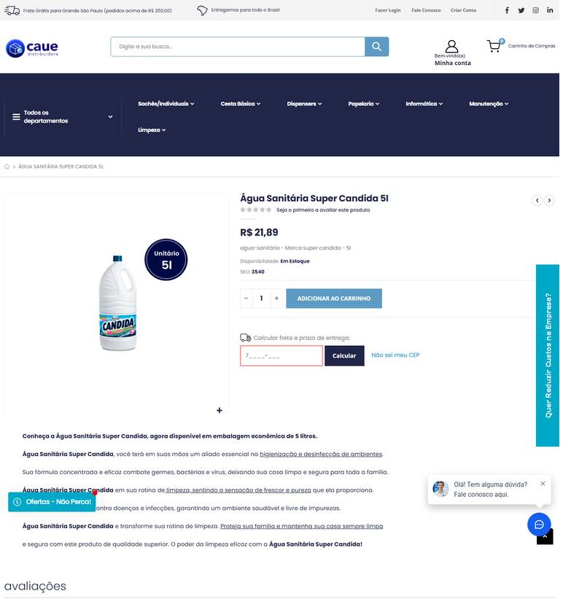 ../PRINTS/MATERIAIS DE CONSUMO/1000__distribuidoracaue.com.br__GO.png
MATERIAIS DE CONSUMO | 1000 | Água sanitária - hipoclorito de sódio | GO | 2026-10-11 | Melhoramentos Higiene | 01.517.623/0001-07 | https://melhoramentoshigiene.com.br/produto/agua-sanitaria-pronto-uso-5l-troppel/ | Água Sanitária Pronto Uso 5L – TROPPEL | 10.79 |  |  | 10.79 | 51.39 | Total Express (Entrega em 8 dias úteis) R$ 51,39 | 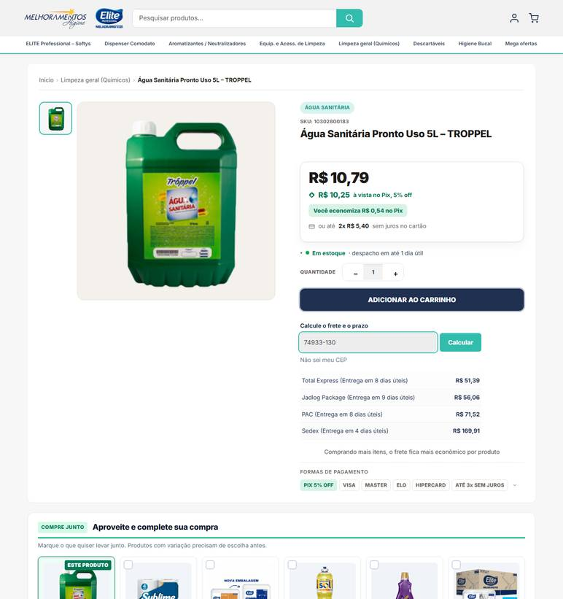 ../PRINTS/MATERIAIS DE CONSUMO/1000__melhoramentoshigiene.com.br__GO.png
MATERIAIS DE CONSUMO | 1000 | Água sanitária - hipoclorito de sódio | GO | 2026-10-11 | Gimba | 54.651.716/0011-50 | https://www.gimba.com.br/agua-sanitaria/agua-sanitaria-super-candida-cloro-ativo-20-a-25-5l-1-un/?PID=30205 | Água Sanitária Super Cândida Cloro Ativo 2,0 a 2,5% 5L 1 UN | 19.99 |  |  | 19.99 | 50.76 | Envio: Correios - PAC Valor: R$ 50,76 | 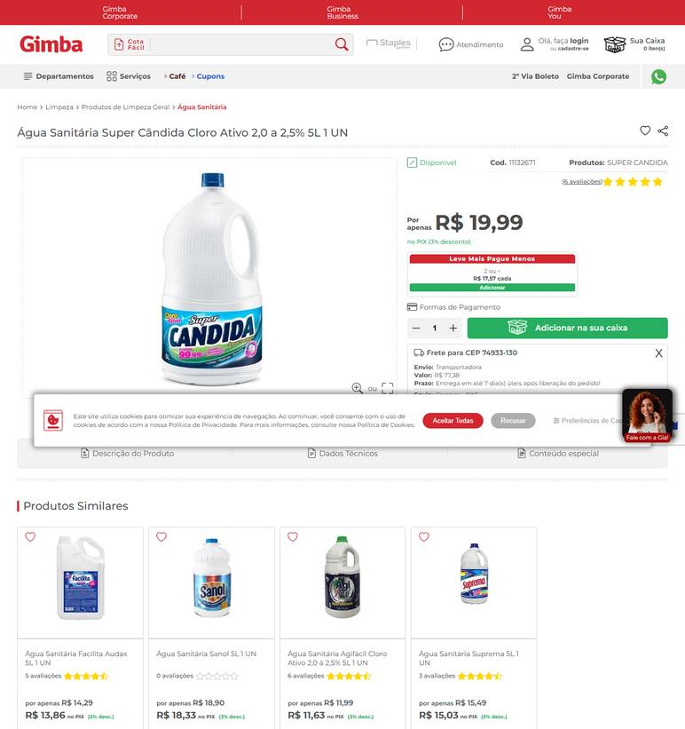 ../PRINTS/MATERIAIS DE CONSUMO/1000__gimba.com.br__GO.png
MATERIAIS DE CONSUMO | 1000 | Água sanitária - hipoclorito de sódio | GO | 2026-10-08 | General Clean | 17.587.390/0001-40 | https://www.generalclean.com.br/agua-sanitaria-5-litros | ÁGUA SANITÁRIA 5 LITROS | 17.24 |  |  | 17.24 | 32.89 | JADLOG .PACKAGE R$ 32,89 Previsto para 14/10/2026 até 16/10/2026 | 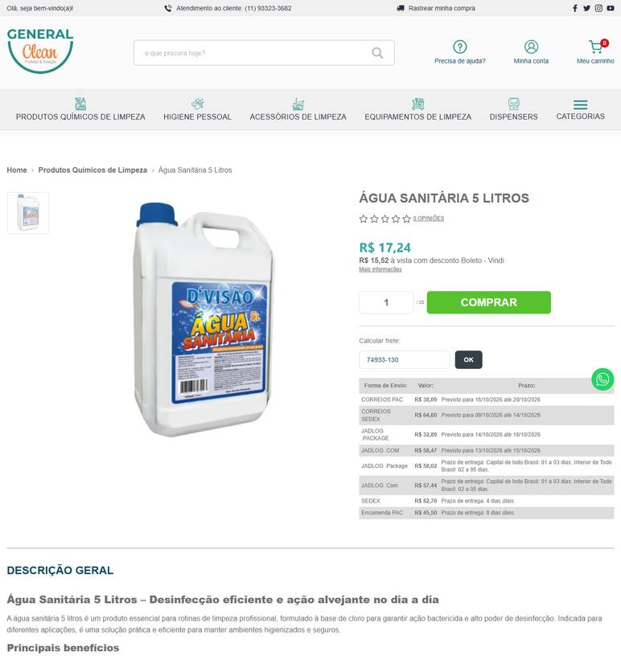 ../PRINTS/MATERIAIS DE CONSUMO/1000__generalclean.com.br__GO.png
MATERIAIS DE CONSUMO | 1000 | Água sanitária - hipoclorito de sódio | GO | 2026-10-08 | Guarulhos Embalagens | 30.679.614/0001-02 | https://www.guarulhosembalagens.com.br/produtos-de-limpeza/agua-sanitaria-5-litros-681 | Agua sanitária 5 Litros | 12.9 |  |  | 12.9 | 47.66 | Frete Valor Prazo de Entrega e Observações: CORREIOS PAC R$ 47,66 Previsto para 21/10/2026 até 23/10/2026 | 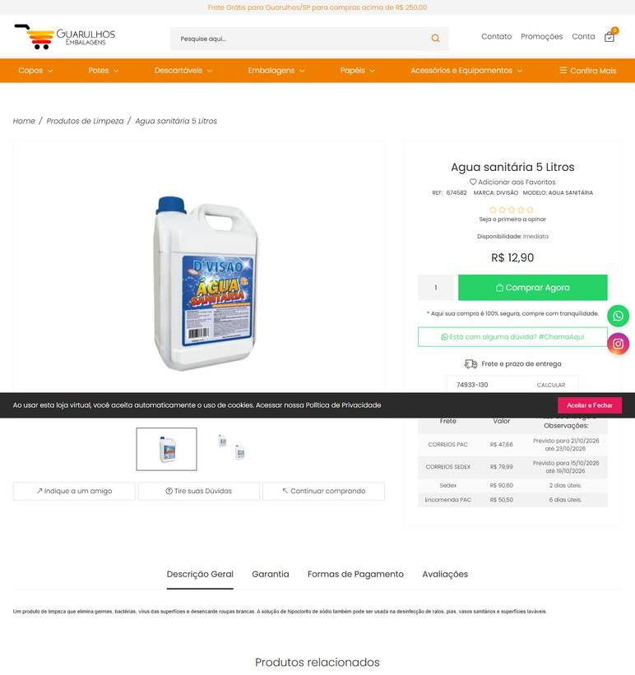 ../PRINTS/MATERIAIS DE CONSUMO/1000__guarulhosembalagens.com.br__GO.png
MATERIAIS DE CONSUMO | 1002 | Álcool etílico 70% líquido - para limpeza geral | GO | 2026-10-11 | General Clean | 17.587.390/0001-40 | https://www.generalclean.com.br/alcool-liquido-70-5lt | ALCOOL LIQUIDO 70% - 5LT | 48.69 |  |  | 48.69 | 37.23 | JADLOG .PACKAGE R$ 37,23 Previsto para 16/10/2026 até 20/10/2026 | 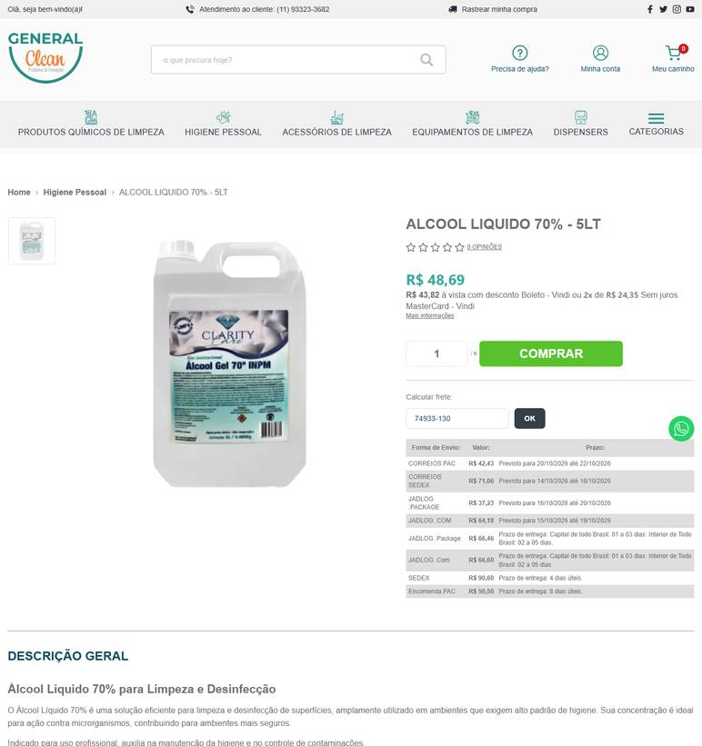 ../PRINTS/MATERIAIS DE CONSUMO/1002__generalclean.com.br__GO.png
MATERIAIS DE CONSUMO | 1002 | Álcool etílico 70% líquido - para limpeza geral | GO | 2026-10-12 | Guarulhos Embalagens | 30.679.614/0001-02 | https://www.guarulhosembalagens.com.br/produtos-de-limpeza/alcool-liquido-5-litros | Alcool Liquido 5 Litros | 38 |  |  | 38 | 47.78 | CORREIOS PAC R$ 47,78 Previsto para 23/10/2026 até 27/10/2026 | 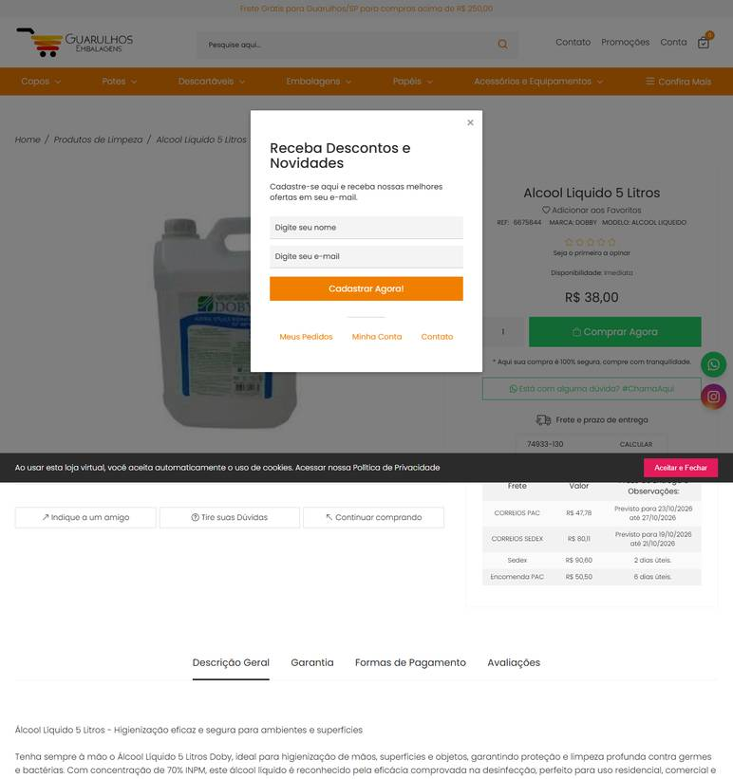 ../PRINTS/MATERIAIS DE CONSUMO/1002__guarulhosembalagens.com.br__GO.png
MATERIAIS DE CONSUMO | 1002 | Álcool etílico 70% líquido - para limpeza geral | GO | 2026-10-12 | Casa dos Químicos | 30.799.772/0001-04 | https://www.casadosquimicos.com.br/alcool-etilico-hidratado-70-5-litros-151381 | Álcool Etílico Hidratado 70% 5 Litros | 64.9 |  |  | 64.9 | 48.77 | Total Express R$ 48,77 | 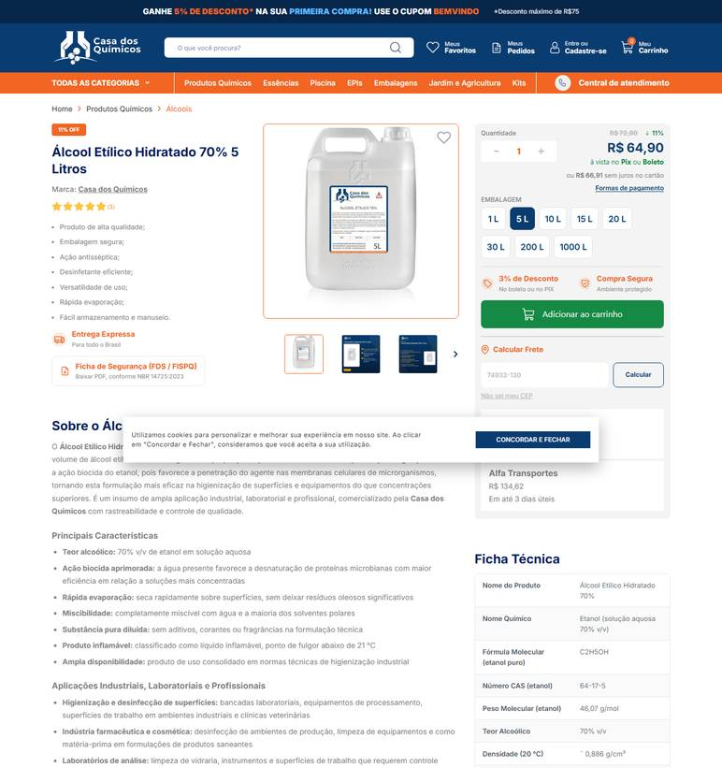 ../PRINTS/MATERIAIS DE CONSUMO/1002__casadosquimicos.com.br__GO.png
MATERIAIS DE CONSUMO | 1002 | Álcool etílico 70% líquido - para limpeza geral | GO | 2026-10-11 | Casa do Saco de Lixo | 02.236.630/0001-95 | https://loja.casadosacodelixo.com.br/alcool-liquido-70o-tupi-5-litros | Álcool líquido 70º - Tupi - 5 Litros | 52.49 |  |  | 52.49 | 454.24 | R$ 454,24 6 dias úteis Jadlog - .Package | 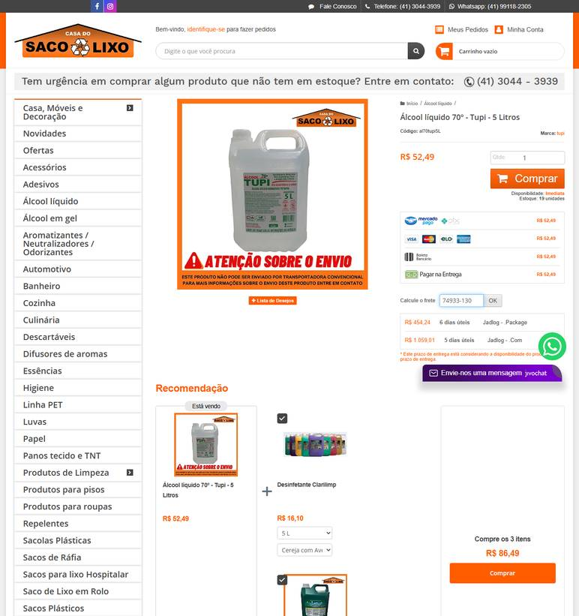 ../PRINTS/MATERIAIS DE CONSUMO/1002__loja.casadosacodelixo.com.br__GO.png
MATERIAIS DE CONSUMO | 1002 | Álcool etílico 70% líquido - para limpeza geral | GO | 2026-10-12 | Nova Limp | 04.681.311/0001-14 | https://www.novalimp.com.br/higiene/alcool-gel-70-all-clean-5-lt-111150audax | Álcool Gel 70% All Clean 5 Litros - Audax | 45.96 |  |  | 45.96 |  | FRETE A COLETAR: o site calcula frete, mas o robô não leu o valor. Preencher VALOR FRETE com o CEP 74933130. | 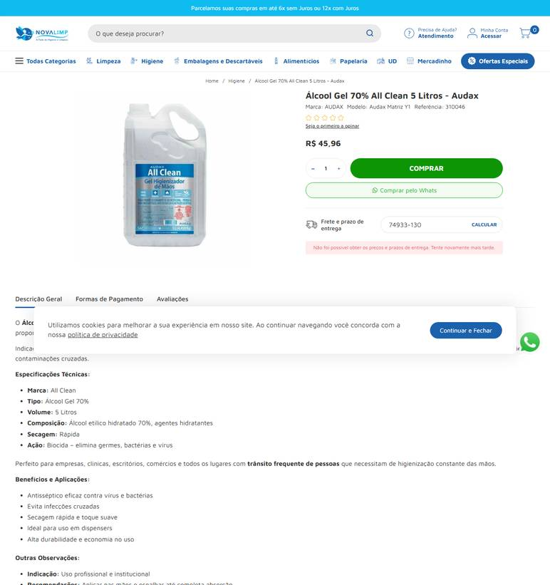 ../PRINTS/MATERIAIS DE CONSUMO/1002__novalimp.com.br__GO.png
MATERIAIS DE CONSUMO | 1003 | Álcool etílico 70% em gel - antisséptico para higienização das mãos | GO | 2026-10-11 | Gimba | 54.651.716/0011-50 | https://www.gimba.com.br/alcool-em-gel-antisseptico/alcool-em-gel-kimbra-70-antisseptico-5l-1-un/?PID=81051 | Álcool em Gel Kimbra 70% Antisséptico 5L 1 UN | 214.9 |  |  | 214.9 | 48.96 | Envio: Correios - PAC Valor: R$ 48,96 | 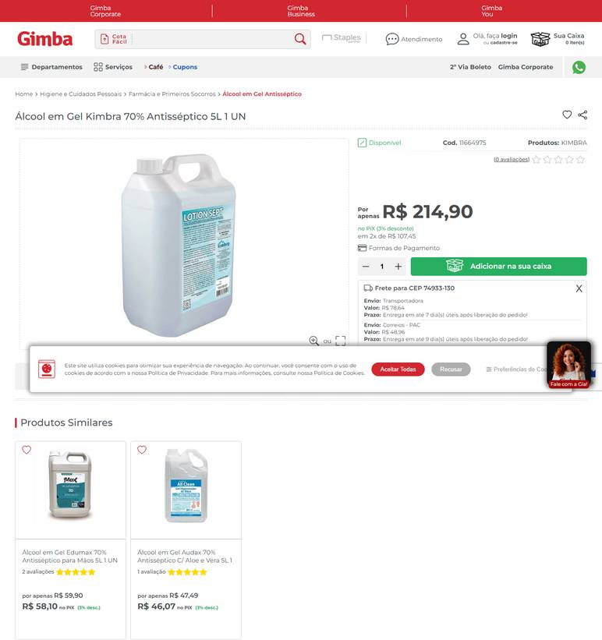 ../PRINTS/MATERIAIS DE CONSUMO/1003__gimba.com.br__GO.png
MATERIAIS DE CONSUMO | 1003 | Álcool etílico 70% em gel - antisséptico para higienização das mãos | GO | 2026-10-11 | Casa do Saco de Lixo | 02.236.630/0001-95 | https://loja.casadosacodelixo.com.br/alcool-em-gel-70o-antisseptico-premisse-5-litros | Álcool em Gel 70º Antisséptico - Premisse - 5 Litros | 99.9 |  |  | 99.9 | 476.45 | R$ 476,45 6 dias úteis Jadlog - .Package | 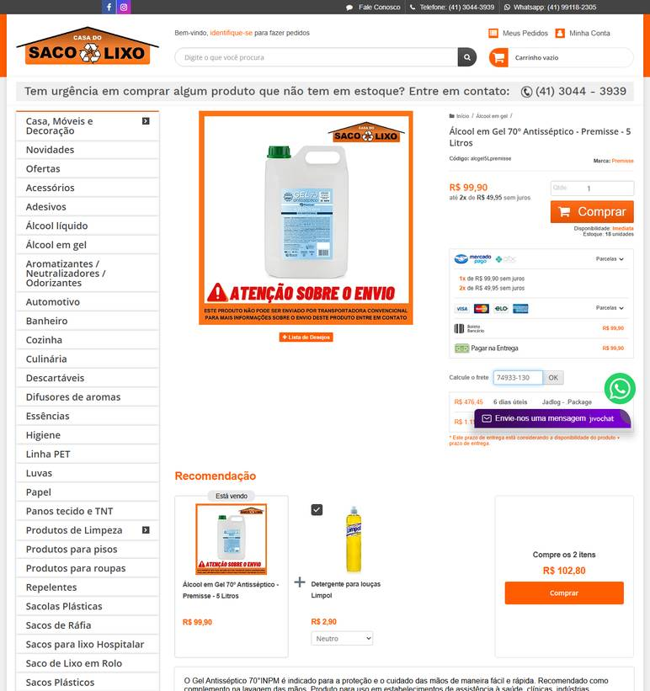 ../PRINTS/MATERIAIS DE CONSUMO/1003__loja.casadosacodelixo.com.br__GO.png
MATERIAIS DE CONSUMO | 1003 | Álcool etílico 70% em gel - antisséptico para higienização das mãos | GO | 2026-10-12 | Casa dos Químicos | 30.799.772/0001-04 | https://www.casadosquimicos.com.br/alcool-etilico-hidratado-70-5-litros-151381 | Álcool Etílico Hidratado 70% 5 Litros | 64.9 |  |  | 64.9 | 48.77 | Total Express R$ 48,77 | ../PRINTS/MATERIAIS DE CONSUMO/1003__casadosquimicos.com.br__GO.png
MATERIAIS DE CONSUMO | 1003 | Álcool etílico 70% em gel - antisséptico para higienização das mãos | GO | 2026-10-11 | General Clean | 17.587.390/0001-40 | https://www.generalclean.com.br/alcool-gel-5-lts | ALCOOL GEL 5LTS PARA AS MAOS 70% | 49.88 |  |  | 49.88 | 37.23 | JADLOG .PACKAGE R$ 37,23 Previsto para 16/10/2026 até 20/10/2026 | 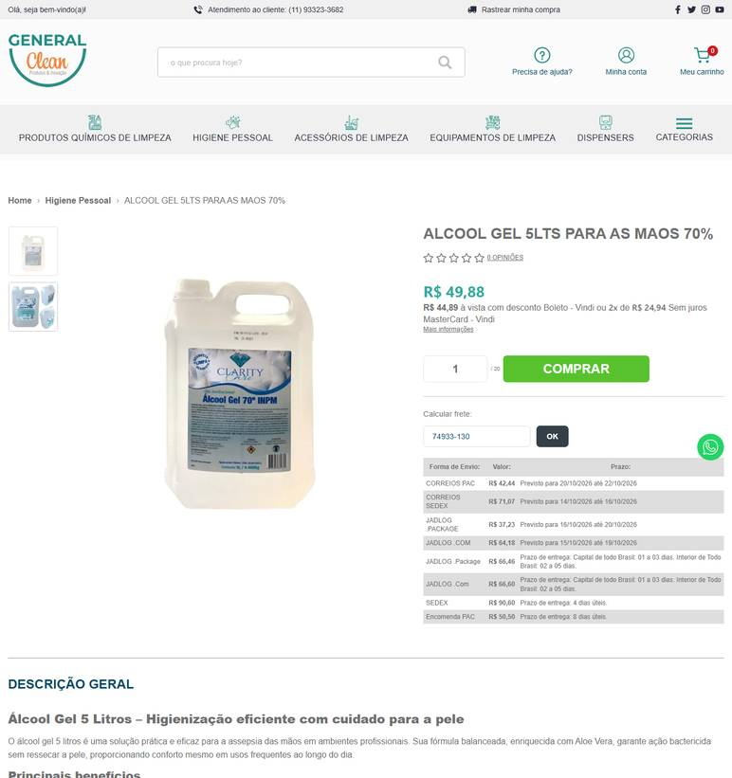 ../PRINTS/MATERIAIS DE CONSUMO/1003__generalclean.com.br__GO.png
MATERIAIS DE CONSUMO | 1003 | Álcool etílico 70% em gel - antisséptico para higienização das mãos | GO | 2026-10-12 | Nova Limp | 04.681.311/0001-14 | https://www.novalimp.com.br/higiene/alcool-gel-70-5-litros-mollis-3193 | Álcool Gel 70% Mollis 5 Litros | 60.55 |  |  | 60.55 |  | FRETE A COLETAR: o site calcula frete, mas o robô não leu o valor. Preencher VALOR FRETE com o CEP 74933130. | 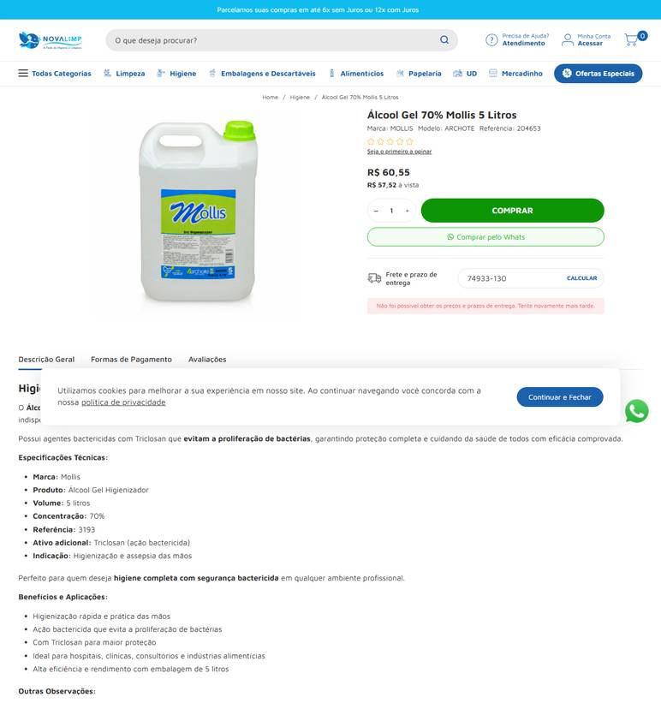 ../PRINTS/MATERIAIS DE CONSUMO/1003__novalimp.com.br__GO.png
MATERIAIS DE CONSUMO | 1004 | Álcool etílico 70% em gel – refil - refil para dispensador; higienização das mãos | GO | 2026-10-11 | General Clean | 17.587.390/0001-40 | https://www.generalclean.com.br/frasco-para-alcool-gel-60ml | ALCOOL GEL 70% FRASCO 60ML | 17.1 |  |  | 17.1 | 23.6 | JADLOG .PACKAGE R$ 23,60 Previsto para 16/10/2026 até 20/10/2026 | 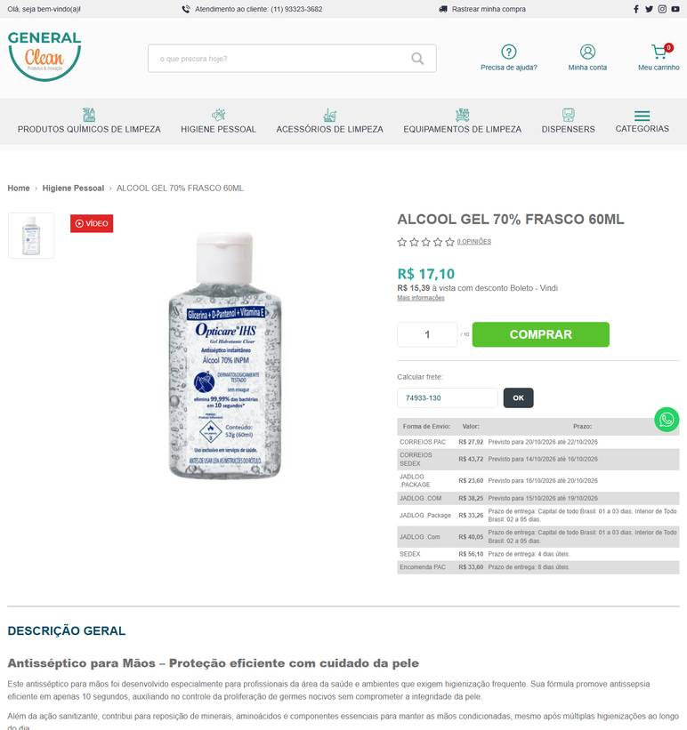 ../PRINTS/MATERIAIS DE CONSUMO/1004__generalclean.com.br__GO.png
MATERIAIS DE CONSUMO | 1004 | Álcool etílico 70% em gel – refil - refil para dispensador; higienização das mãos | GO | 2026-10-12 | Casa dos Químicos | 30.799.772/0001-04 | https://www.casadosquimicos.com.br/alcool-etilico-hidratado-70-1-litro-151380 | Álcool Etílico Hidratado 70% 1 Litro | 16.9 |  |  | 16.9 | 31.96 | Total Express R$ 31,96 | 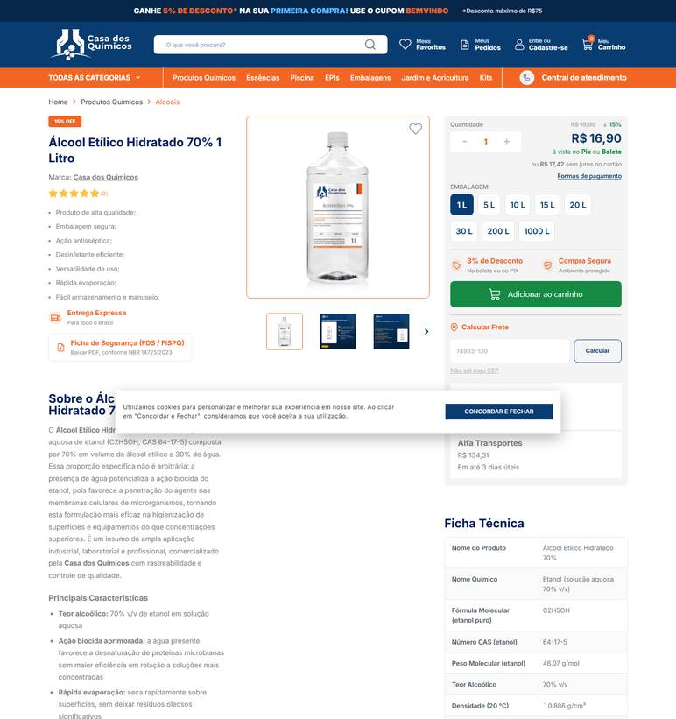 ../PRINTS/MATERIAIS DE CONSUMO/1004__casadosquimicos.com.br__GO.png
MATERIAIS DE CONSUMO | 1004 | Álcool etílico 70% em gel – refil - refil para dispensador; higienização das mãos | GO | 2026-10-11 | Gimba | 54.651.716/0011-50 | https://www.gimba.com.br/alcool-em-gel-antisseptico/alcool-em-gel-edumax-70-antisseptico-para-maos-refil-800ml-1-un/?PID=56058 | Álcool em Gel Edumax 70% Antisséptico para Mãos Refil 800ml 1 UN | 19.9 |  |  | 19.9 | 34.28 | Envio: Correios - PAC Valor: R$ 34,28 | 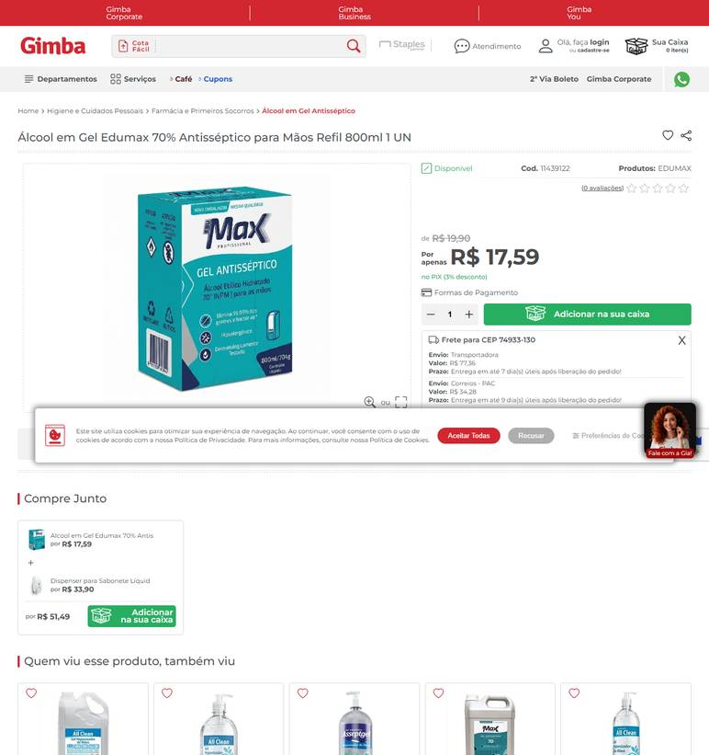 ../PRINTS/MATERIAIS DE CONSUMO/1004__gimba.com.br__GO.png
MATERIAIS DE CONSUMO | 1004 | Álcool etílico 70% em gel – refil - refil para dispensador; higienização das mãos | GO | 2026-10-11 | Casa do Saco de Lixo | 02.236.630/0001-95 | https://loja.casadosacodelixo.com.br/alcool-em-gel-70o-antisseptico-premisse-800ml-refil | Álcool em Gel 70º Antisséptico - Premisse - 800ml - Refil | 15.8 |  |  | 15.8 | 476.45 | R$ 476,45 6 dias úteis Jadlog - .Package | 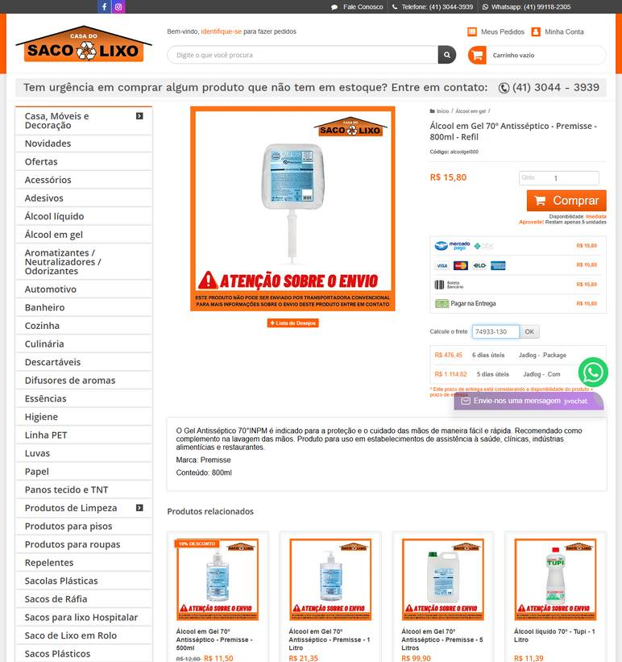 ../PRINTS/MATERIAIS DE CONSUMO/1004__loja.casadosacodelixo.com.br__GO.png
MATERIAIS DE CONSUMO | 1004 | Álcool etílico 70% em gel – refil - refil para dispensador; higienização das mãos | GO | 2026-10-12 | Nova Limp | 04.681.311/0001-14 | https://www.novalimp.com.br/recem-chagedos/alcool-gel-70-5-lts-uso-geral-ecoflame | Álcool em Gel 70% 5 Litros Ecoflame | 41.76 |  |  | 41.76 |  | FRETE A COLETAR: o site calcula frete, mas o robô não leu o valor. Preencher VALOR FRETE com o CEP 74933130. | 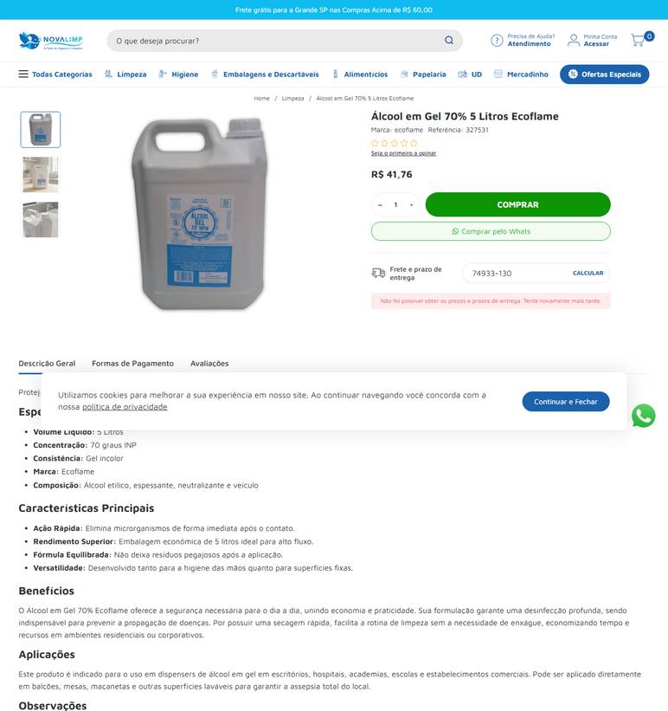 ../PRINTS/MATERIAIS DE CONSUMO/1004__novalimp.com.br__GO.png
MATERIAIS DE CONSUMO | 1005 | Aromatizador/desodorizador de ambientes – aerossol - com fragrância; livre de cfc quando | GO | 2026-10-12 | Gimba | 54.651.716/0011-50 | https://www.gimba.com.br/odorizadores-sanitarios/odorizador-de-ambientes-ultra-fresh-spray-lavanda-400ml-1-un/?PID=68850 | Odorizador de Ambientes Ultra Fresh Spray Lavanda 400ml 1 UN | 9.99 |  |  | 9.99 | 32.54 | Envio: Correios - PAC Valor: R$ 32,54 | 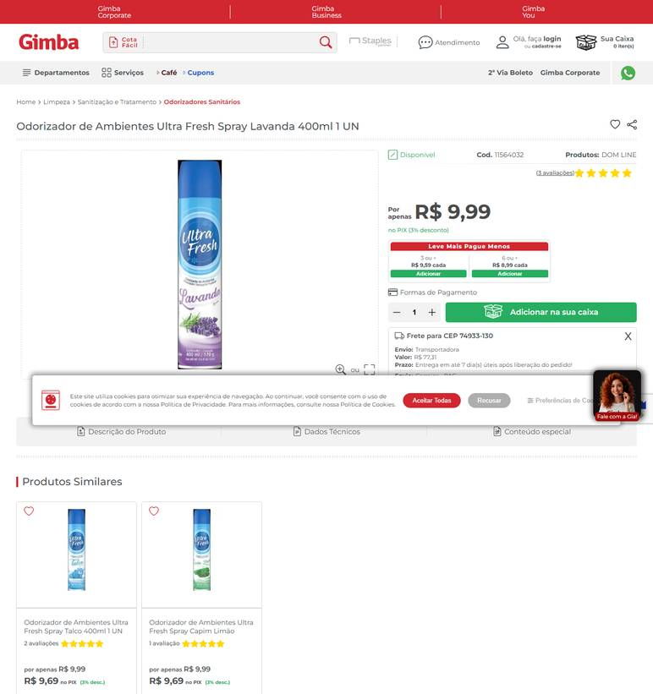 ../PRINTS/MATERIAIS DE CONSUMO/1005__gimba.com.br__GO.png
MATERIAIS DE CONSUMO | 1005 | Aromatizador/desodorizador de ambientes – aerossol - com fragrância; livre de cfc quando | GO | 2026-10-11 | Cauê Distribuidora | 34.853.905/0001-26 | https://www.distribuidoracaue.com.br/odorizador-de-ar-lavanda-ultra-fresh-400ml-2-prod.html | Odorizador De Ar Lavanda Ultra Fresh 400ml | 18.99 |  |  | 18.99 | 20.44 | PAC - 10 dia(s) útil(eis) R$ 20,44 | 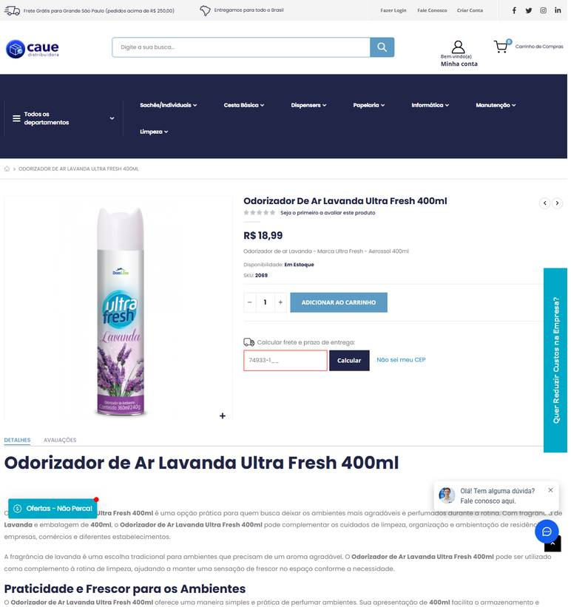 ../PRINTS/MATERIAIS DE CONSUMO/1005__distribuidoracaue.com.br__GO.png
MATERIAIS DE CONSUMO | 1005 | Aromatizador/desodorizador de ambientes – aerossol - com fragrância; livre de cfc quando | GO | 2026-10-12 | Nova Limp | 04.681.311/0001-14 | https://www.novalimp.com.br/recem-chagedos/odorizador-puro-ar-petalas-400ml | Odorizador de Ambientes Puro Ar Pétalas 400ml | 13.02 |  |  | 13.02 |  | FRETE A COLETAR: o site calcula frete, mas o robô não leu o valor. Preencher VALOR FRETE com o CEP 74933130. | 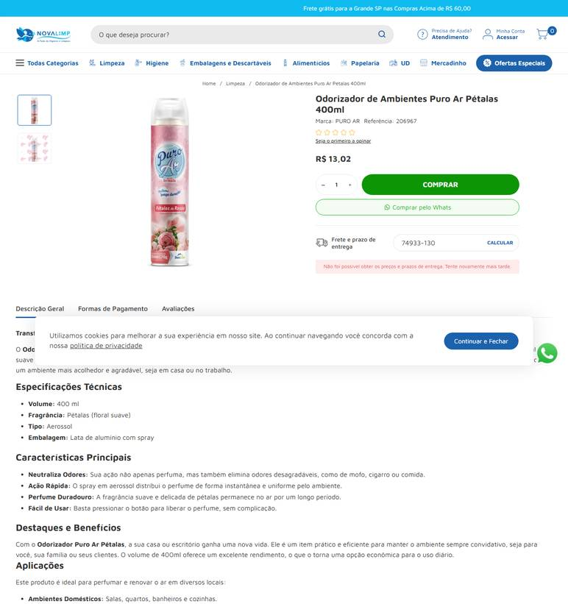 ../PRINTS/MATERIAIS DE CONSUMO/1005__novalimp.com.br__GO.png
MATERIAIS DE CONSUMO | 1007 | Brilho para inox - produto para limpeza e conservação de superfícies em aço inox | GO | 2026-10-11 | General Clean | 17.587.390/0001-40 | https://www.generalclean.com.br/brilho-inox | BRILHO INOX AZULIM 500ML | 37.22 |  |  | 37.22 | 21.36 | JADLOG .PACKAGE R$ 21,36 Previsto para 16/10/2026 até 20/10/2026 | 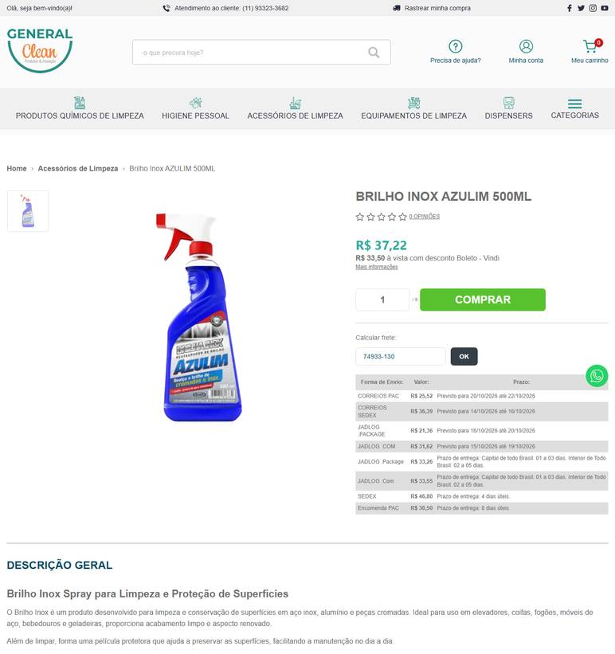 ../PRINTS/MATERIAIS DE CONSUMO/1007__generalclean.com.br__GO.png
MATERIAIS DE CONSUMO | 1007 | Brilho para inox - produto para limpeza e conservação de superfícies em aço inox | GO | 2026-10-11 | Casa do Saco de Lixo | 02.236.630/0001-95 | https://loja.casadosacodelixo.com.br/limpa-inox | Limpa Inox | 15.9 |  |  | 15.9 | 29.37 | R$ 29,37 6 dias úteis Jadlog - .Package | 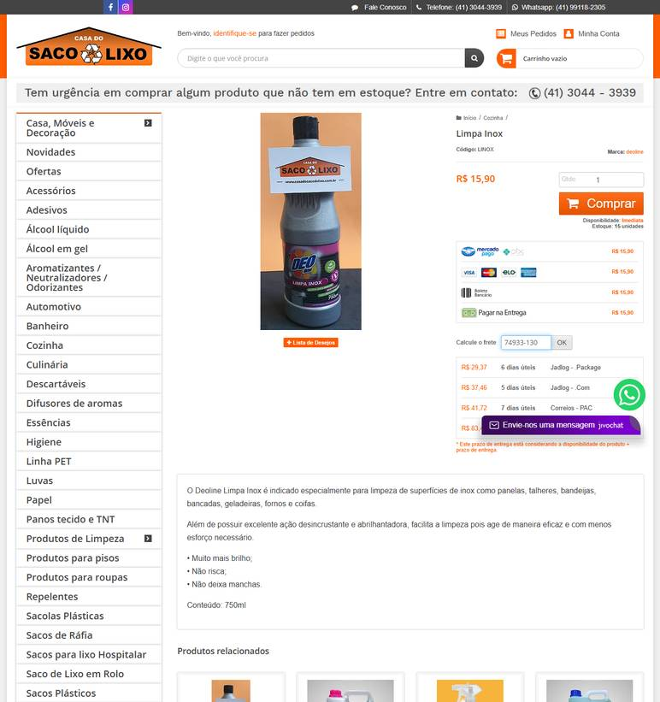 ../PRINTS/MATERIAIS DE CONSUMO/1007__loja.casadosacodelixo.com.br__GO.png
MATERIAIS DE CONSUMO | 1007 | Brilho para inox - produto para limpeza e conservação de superfícies em aço inox | GO | 2026-10-11 | Anhanguera Ferramentas | 00.565.813/0001-29 | https://www.anhangueraferramentas.com.br/brilha-inox-para-limpeza-profissional-400ml-scotch-brite-3m-96145 | BRILHA INOX PARA LIMPEZA PROFISSIONAL 400ML SCOTCH-BRITE 3M | 53.49 |  |  | 53.49 | 93.23 | Transportadora R$ 93,23 | 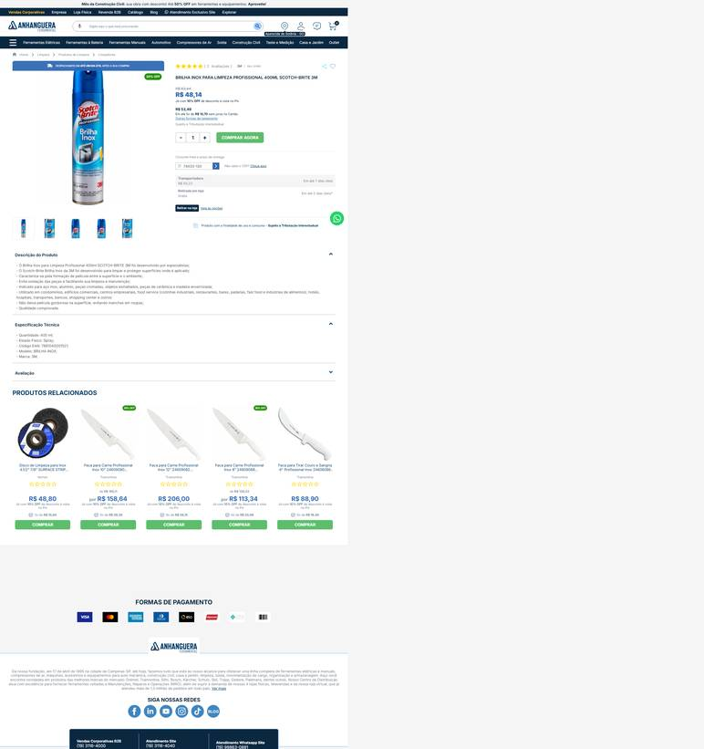 ../PRINTS/MATERIAIS DE CONSUMO/1007__anhangueraferramentas.com.br__GO.png
MATERIAIS DE CONSUMO | 1007 | Brilho para inox - produto para limpeza e conservação de superfícies em aço inox | GO | 2026-10-12 | Shopping da Limpeza | 07.904.575/0001-88 | https://www.shoppingdalimpeza.com/produto/brilho-inox-super-domline-200ml |  | 24.9 |  |  | 24.9 |  | FRETE A COLETAR: o site calcula frete, mas o robô não leu o valor. Preencher VALOR FRETE com o CEP 74933130. | 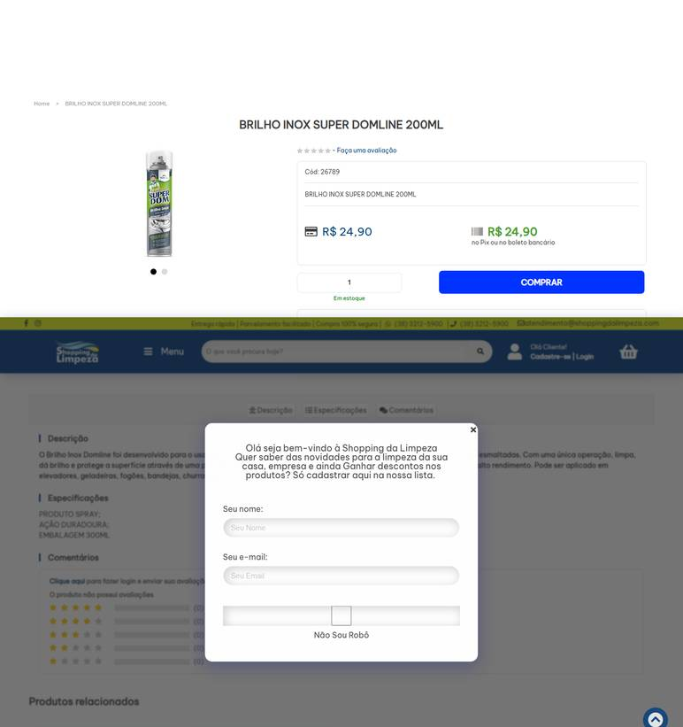 ../PRINTS/MATERIAIS DE CONSUMO/1007__shoppingdalimpeza.com__GO.png
MATERIAIS DE CONSUMO | 1008 | Cera líquida acrílica incolor - autobrilhante/impermeabilizante para pisos | GO | 2026-10-11 | Casa do Saco de Lixo | 02.236.630/0001-95 | https://loja.casadosacodelixo.com.br/cera | Cera líquida | 28.25 |  |  | 28.25 | 34.97 | R$ 34,97 6 dias úteis Jadlog - .Package | 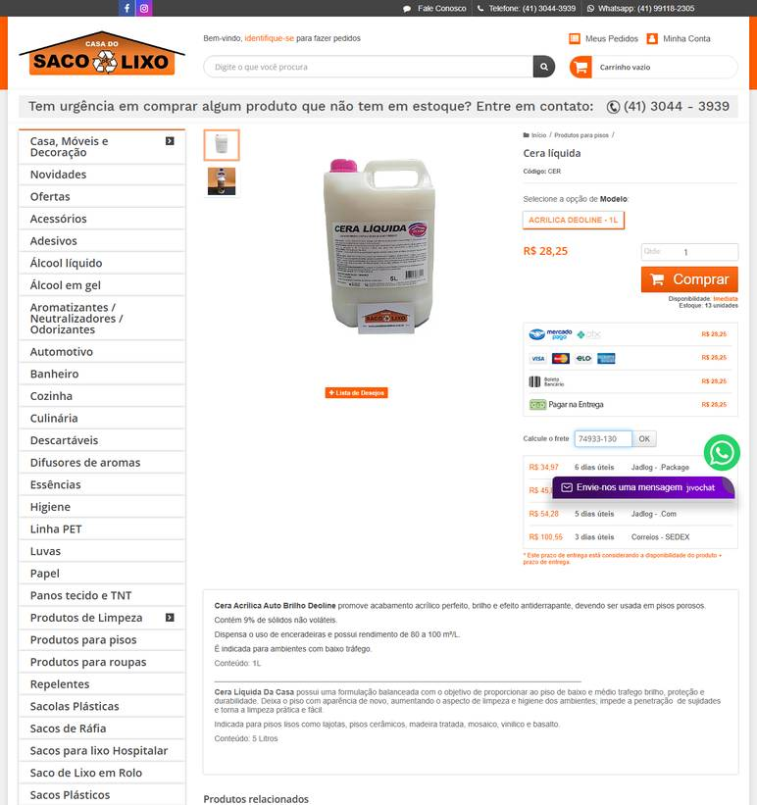 ../PRINTS/MATERIAIS DE CONSUMO/1008__loja.casadosacodelixo.com.br__GO.png
MATERIAIS DE CONSUMO | 1009 | Cera líquida para piso de madeira - autobrilhante e impermeabilizante | GO | 2026-10-11 | Casa do Saco de Lixo | 02.236.630/0001-95 | https://loja.casadosacodelixo.com.br/cera | Cera líquida | 28.25 |  |  | 28.25 | 34.97 | R$ 34,97 6 dias úteis Jadlog - .Package | ../PRINTS/MATERIAIS DE CONSUMO/1009__loja.casadosacodelixo.com.br__GO.png
MATERIAIS DE CONSUMO | 1010 | Desinfetante de uso geral - para banheiros | GO | 2026-10-11 | General Clean | 17.587.390/0001-40 | https://www.generalclean.com.br/desinfetante-floral-5-litros-uso-geral | DESINFETANTE FLORAL 5 LITROS USO GERAL | 18.6 |  |  | 18.6 | 32.89 | JADLOG .PACKAGE R$ 32,89 Previsto para 16/10/2026 até 20/10/2026 | 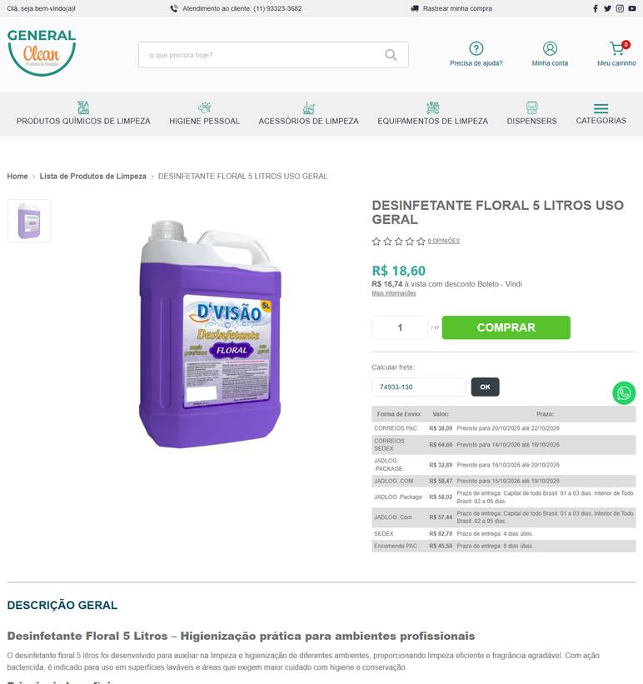 ../PRINTS/MATERIAIS DE CONSUMO/1010__generalclean.com.br__GO.png
MATERIAIS DE CONSUMO | 1010 | Desinfetante de uso geral - para banheiros | GO | 2026-10-11 | Cauê Distribuidora | 34.853.905/0001-26 | https://www.distribuidoracaue.com.br/desinfetante-germklin-5l-2-prod.html | Desinfetante Germklin 5L | 17.59 |  |  | 17.59 | 32.84 | PAC - 10 dia(s) útil(eis) R$ 32,84 | 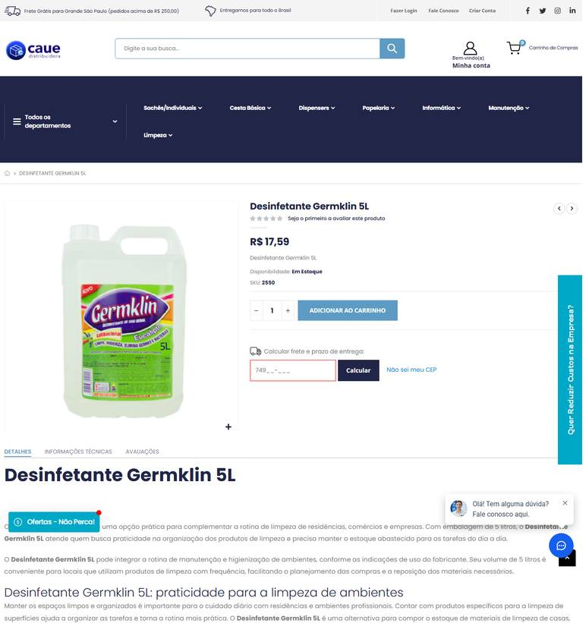 ../PRINTS/MATERIAIS DE CONSUMO/1010__distribuidoracaue.com.br__GO.png
MATERIAIS DE CONSUMO | 1010 | Desinfetante de uso geral - para banheiros | GO | 2026-10-11 | Gimba | 54.651.716/0011-50 | https://www.gimba.com.br/desinfetantes/desinfetante-lysoform-5l-1-un/?PID=54957 | Desinfetante Lysoform 5L 1 UN | 63.29 |  |  | 63.29 | 51.26 | Envio: Correios - PAC Valor: R$ 51,26 | 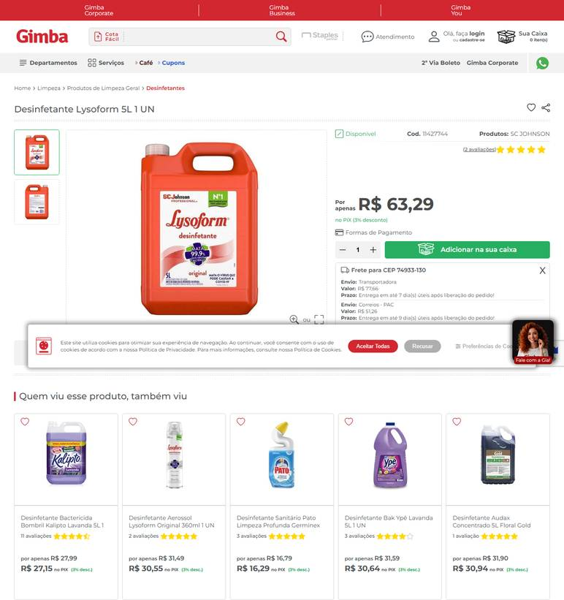 ../PRINTS/MATERIAIS DE CONSUMO/1010__gimba.com.br__GO.png
MATERIAIS DE CONSUMO | 1010 | Desinfetante de uso geral - para banheiros | GO | 2026-10-11 | Profissional da Limpeza | 45.343.703/0001-50 | https://profissionaldalimpeza.commercesuite.com.br/quimicos/spartan/desinfetante-e-limpador-de-uso-geral-clean-by-peroxy-5-litros-spartan | Desinfetante e Limpador Clean By Peroxy 5 Litros - Spartan | 149 |  |  | 149 | 28.32 | FRETE ECONÔMICO R$ 28,32 5 a 7 dias úteis | 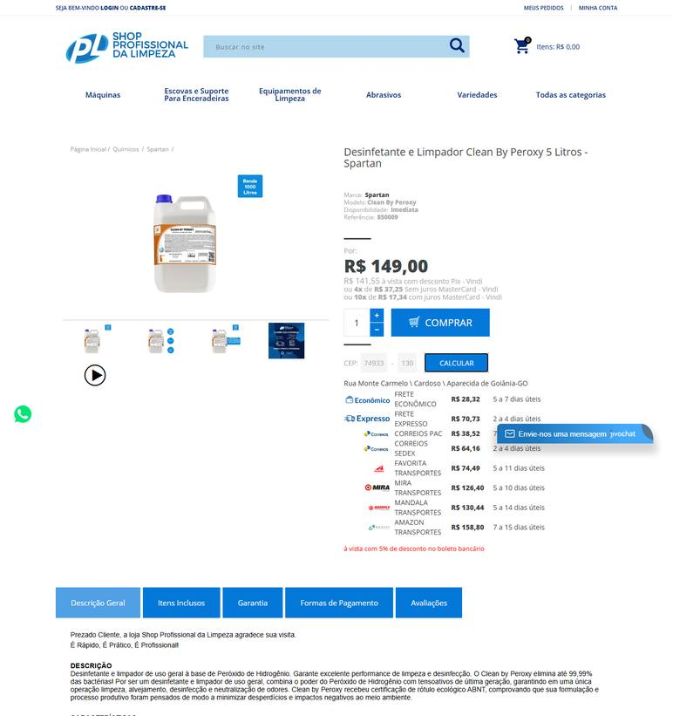 ../PRINTS/MATERIAIS DE CONSUMO/1010__profissionaldalimpeza.commercesuite.com.br__GO.png
MATERIAIS DE CONSUMO | 1010 | Desinfetante de uso geral - para banheiros | GO | 2026-10-11 | Nova Limp | 04.681.311/0001-14 | https://www.novalimp.com.br/recem-chagedos/clean-by-peroxy-5l-desinflimp-uso-geral | Clean By Peroxy 5L - Desinfetante e Limpador de Uso Geral | 133.42 |  |  | 133.42 |  | FRETE A COLETAR: o site calcula frete, mas o robô não leu o valor. Preencher VALOR FRETE com o CEP 74933130. | 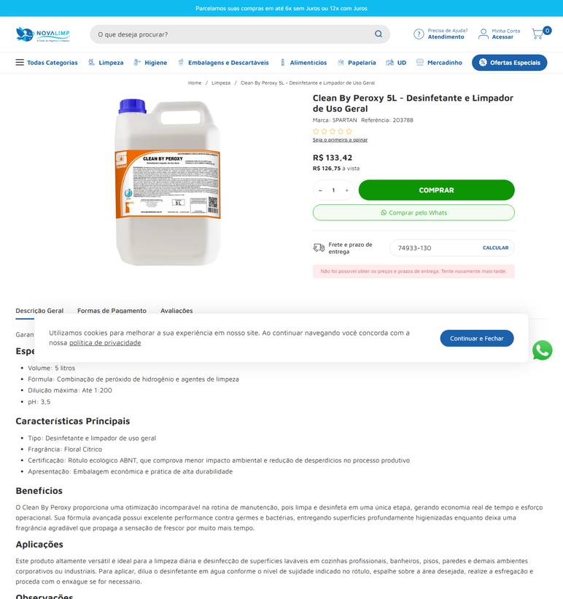 ../PRINTS/MATERIAIS DE CONSUMO/1010__novalimp.com.br__GO.png
MATERIAIS DE CONSUMO | 1011 | Desinfetante concentrado à base de quaternário de amônio - produto concentrado para | GO | 2026-10-11 | Cauê Distribuidora | 34.853.905/0001-26 | https://www.distribuidoracaue.com.br/desinfetante-germklin-5l-2-prod.html | Desinfetante Germklin 5L | 17.59 |  |  | 17.59 | 32.84 | PAC - 10 dia(s) útil(eis) R$ 32,84 |  ../PRINTS/MATERIAIS DE CONSUMO/1011__distribuidoracaue.com.br__GO.png
MATERIAIS DE CONSUMO | 1011 | Desinfetante concentrado à base de quaternário de amônio - produto concentrado para | GO | 2026-10-11 | General Clean | 17.587.390/0001-40 | https://www.generalclean.com.br/desinfetante-quaternario | DESINFETANTE QUATERNÁRIO OXIKILL 5 LTS | 262.44 |  |  | 262.44 | 38.53 | JADLOG .PACKAGE R$ 38,53 Previsto para 16/10/2026 até 20/10/2026 | 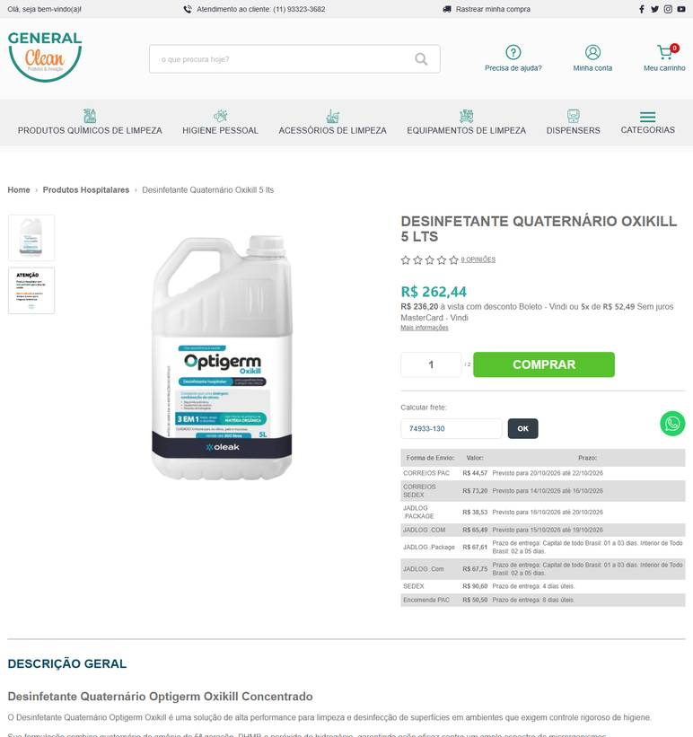 ../PRINTS/MATERIAIS DE CONSUMO/1011__generalclean.com.br__GO.png
MATERIAIS DE CONSUMO | 1011 | Desinfetante concentrado à base de quaternário de amônio - produto concentrado para | GO | 2026-10-12 | Nova Limp | 04.681.311/0001-14 | https://www.novalimp.com.br/recem-chegados/desinfetante-concentrado-marine-5l | Desinfetante Concentrado Marine 5L | 72.95 |  |  | 72.95 |  | FRETE A COLETAR: o site calcula frete, mas o robô não leu o valor. Preencher VALOR FRETE com o CEP 74933130. | 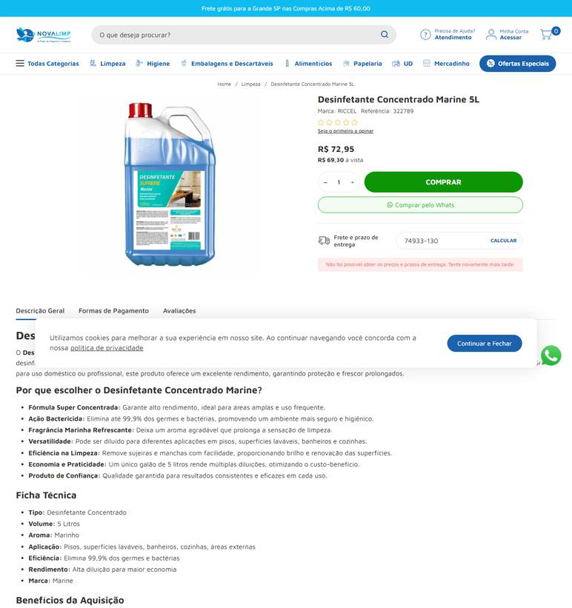 ../PRINTS/MATERIAIS DE CONSUMO/1011__novalimp.com.br__GO.png
MATERIAIS DE CONSUMO | 1011 | Desinfetante concentrado à base de quaternário de amônio - produto concentrado para | GO | 2026-10-12 | HD Distribuidora | 03.868.183/0001-50 | https://hddistribuidora.com/produto/cif-limpeza-profissional-desinfetante-super-concentrado-marine-5l/ | Conhecimento em cada entrega, cuidado em cada ambiente. | 115 |  |  | 115 |  | FRETE A COLETAR: o site calcula frete, mas o robô não leu o valor. Preencher VALOR FRETE com o CEP 74933130. | 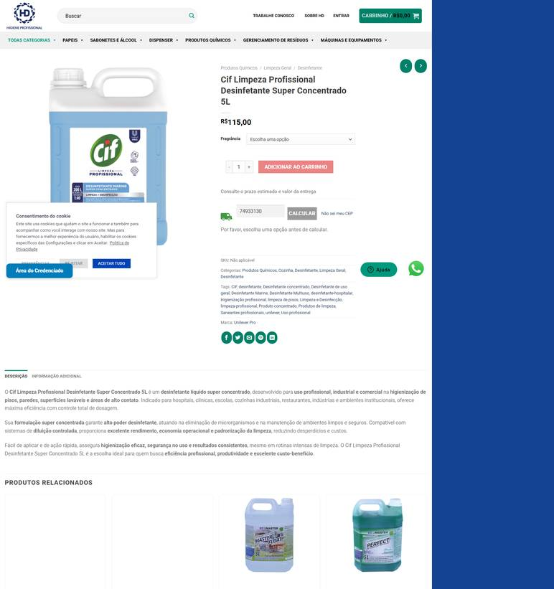 ../PRINTS/MATERIAIS DE CONSUMO/1011__hddistribuidora.com__GO.png
MATERIAIS DE CONSUMO | 1012 | Desodorizador sanitário/pedra sanitária - com rede protetora e gancho | GO | 2026-10-12 | Cauê Distribuidora | 34.853.905/0001-26 | https://www.distribuidoracaue.com.br/pedra-sanitaria-leve-brisa-unitario-25g-prod.html | Pedra Sanitária Leve Brisa - Unitário 25g | 4.31 |  |  | 4.31 | 18.4 | PAC - 10 dia(s) útil(eis) R$ 18,40 | 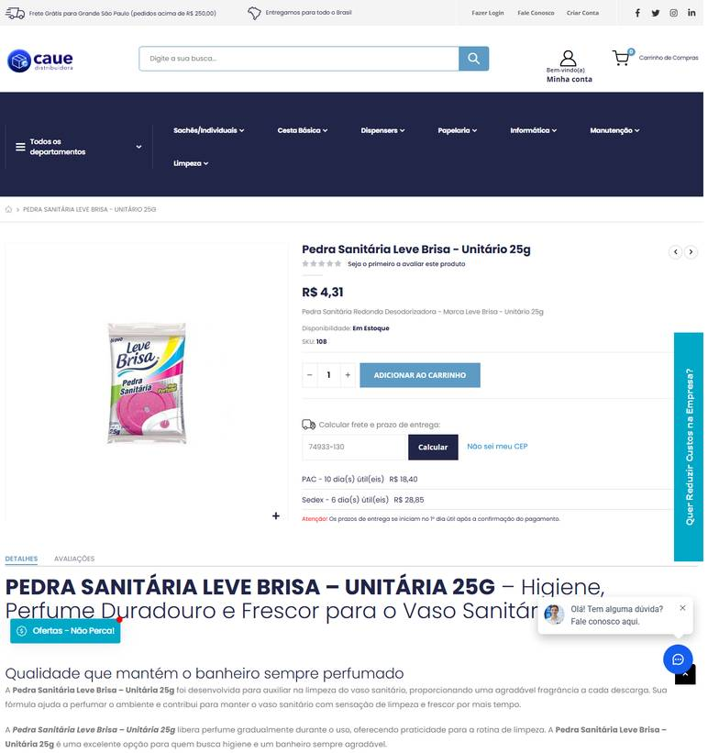 ../PRINTS/MATERIAIS DE CONSUMO/1012__distribuidoracaue.com.br__GO.png
MATERIAIS DE CONSUMO | 1012 | Desodorizador sanitário/pedra sanitária - com rede protetora e gancho | GO | 2026-10-12 | Melhoramentos Higiene | 01.517.623/0001-07 | https://melhoramentoshigiene.com.br/produto/pedra-sanitaria-suave-lar-25g-perfumada-eucalipto/ | Pedra sanitária suave Lar 25g -Perfumada Eucalipto | 2 |  |  | 2 | 27.03 | Total Express (Entrega em 8 dias úteis) R$ 27,03 | 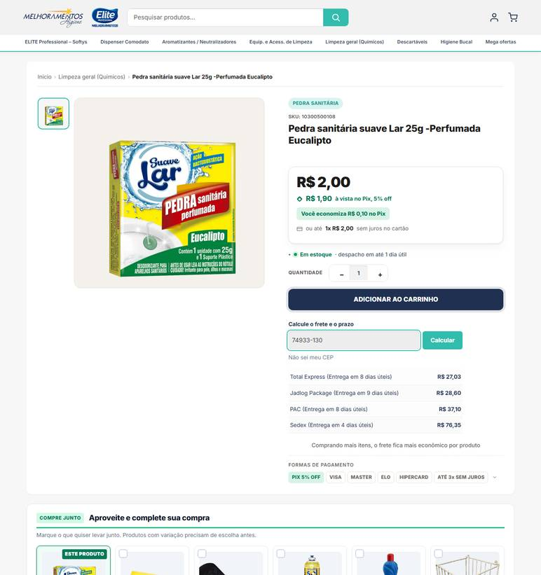 ../PRINTS/MATERIAIS DE CONSUMO/1012__melhoramentoshigiene.com.br__GO.png
MATERIAIS DE CONSUMO | 1012 | Desodorizador sanitário/pedra sanitária - com rede protetora e gancho | GO | 2026-10-12 | Gimba | 54.651.716/0011-50 | https://www.gimba.com.br/pedras-sanitarias/pedra-sanitaria-glade-brisa-marinha-25g-1-un/?PID=54973 | Pedra Sanitária Glade Brisa Marinha 25g 1 UN | 5.29 |  |  | 5.29 | 30.17 | Envio: Correios - PAC Valor: R$ 30,17 | 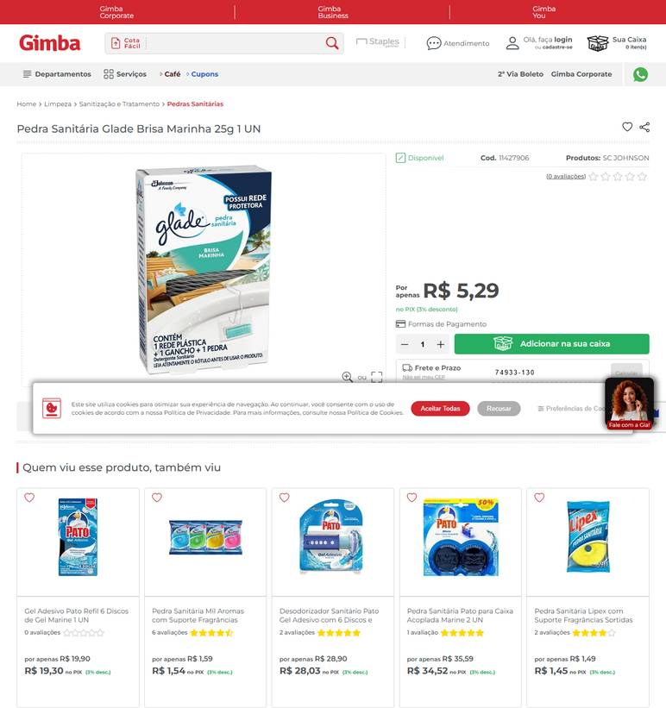 ../PRINTS/MATERIAIS DE CONSUMO/1012__gimba.com.br__GO.png
MATERIAIS DE CONSUMO | 1012 | Desodorizador sanitário/pedra sanitária - com rede protetora e gancho | GO | 2026-10-12 | Guarulhos Embalagens | 30.679.614/0001-02 | https://www.guarulhosembalagens.com.br/produtos-de-limpeza/pedra-sanitaria | Pedra Sanitária | 3 |  |  | 3 |  | FRETE A COLETAR: o site calcula frete, mas o robô não leu o valor. Preencher VALOR FRETE com o CEP 74933130. | 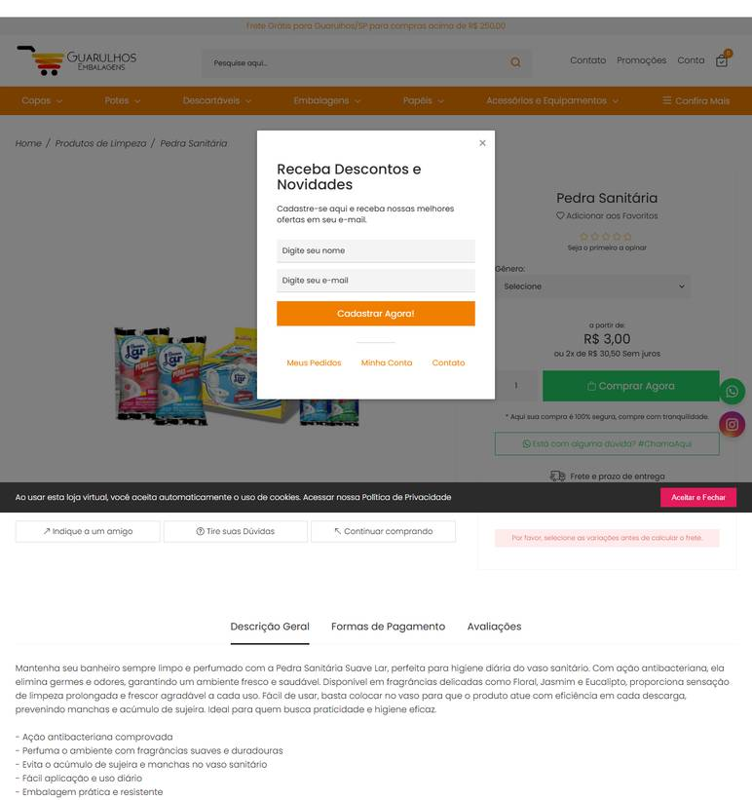 ../PRINTS/MATERIAIS DE CONSUMO/1012__guarulhosembalagens.com.br__GO.png
MATERIAIS DE CONSUMO | 1012 | Desodorizador sanitário/pedra sanitária - com rede protetora e gancho | GO | 2026-10-12 | Shopping da Limpeza | 07.904.575/0001-88 | https://www.shoppingdalimpeza.com/produto/pedra-sanitaria-25g-start-azulim-eucalipto |  | 2.99 |  |  | 2.99 |  | FRETE A COLETAR: o site calcula frete, mas o robô não leu o valor. Preencher VALOR FRETE com o CEP 74933130. | 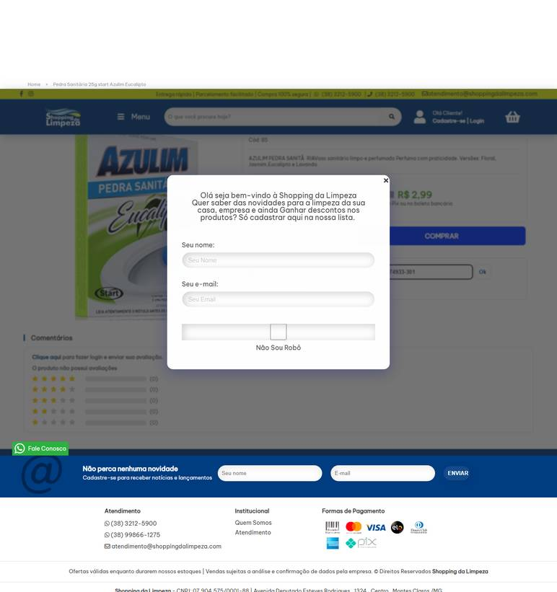 ../PRINTS/MATERIAIS DE CONSUMO/1012__shoppingdalimpeza.com__GO.png
MATERIAIS DE CONSUMO | 1014 | Detergente desengraxante - para remoção de gorduras e sujidades pesadas | GO | 2026-10-11 | Casa do Saco de Lixo | 02.236.630/0001-95 | https://loja.casadosacodelixo.com.br/detergente-desengraxante-usepronto-pinho-5-litros | Detergente desengraxante - Pinho - 5 Litros - Use e Pronto - Use&Pronto | 39.9 |  |  | 39.9 | 50.69 | R$ 50,69 6 dias úteis Jadlog - .Package | 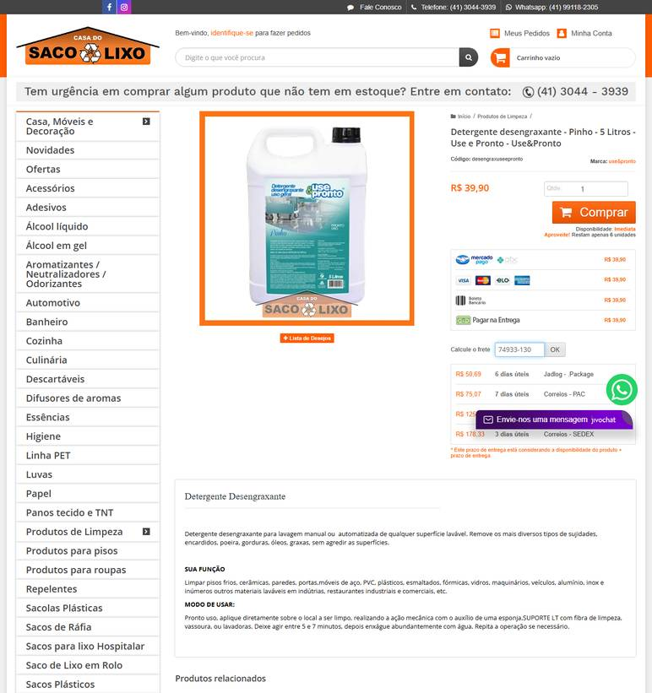 ../PRINTS/MATERIAIS DE CONSUMO/1014__loja.casadosacodelixo.com.br__GO.png
MATERIAIS DE CONSUMO | 1014 | Detergente desengraxante - para remoção de gorduras e sujidades pesadas | GO | 2026-10-11 | Casa da Limpeza | 07.964.337/0001-68 | https://casadalimpeza.net/produto/klyo-pine-detergente-desengraxante-5l/ | Klyo pine detergente desengraxante 5L | 149 |  |  | 149 |  | frete nao calculado: fornecedor com sede em GO | 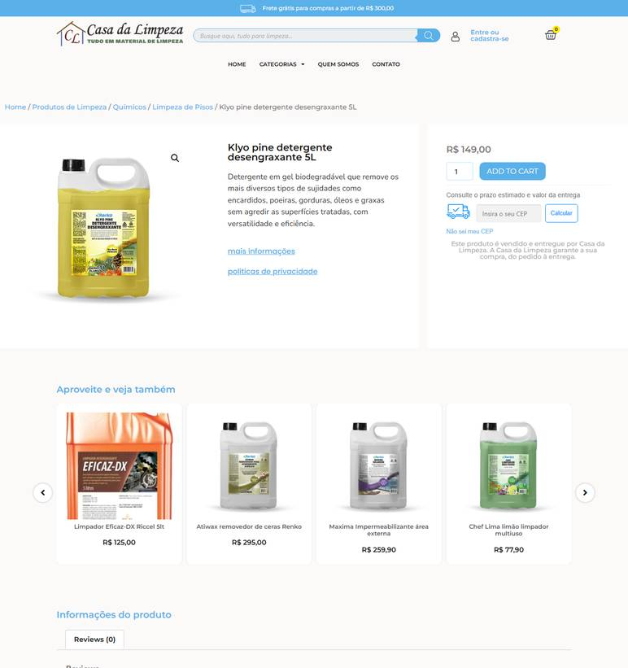 ../PRINTS/MATERIAIS DE CONSUMO/1014__casadalimpeza.net__GO.png
MATERIAIS DE CONSUMO | 1014 | Detergente desengraxante - para remoção de gorduras e sujidades pesadas | GO | 2026-10-12 | Dutra Máquinas | 50.970.342/0001-02 | https://www.dutramaquinas.com.br/p/detergente-desengraxante-ultra-concentrado-5-litros-pressurepro-rm-31-93814980 | Detergente desengraxante ultra concentrado 5 Litros - PressurePro RM 31 | 116.35 | 22.39 | preco de 116.35 por 93.96 | 93.96 | 56.64 | 3 a 6 dias úteis R$ 56,64 | 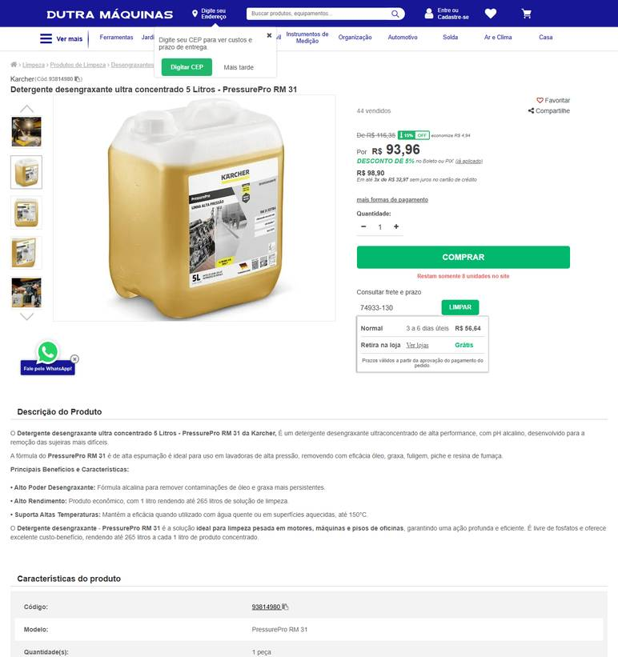 ../PRINTS/MATERIAIS DE CONSUMO/1014__dutramaquinas.com.br__GO.png
MATERIAIS DE CONSUMO | 1014 | Detergente desengraxante - para remoção de gorduras e sujidades pesadas | GO | 2026-10-11 | Palácio das Ferramentas | 68.422.419/0001-75 | https://palaciodasferramentas.com.br/detergente-desengraxante-rm-31-5l-karcher | Detergente Desengraxante RM 31 5L KARCHER | 88.33 |  |  | 88.33 | 84.6 | Econômico - de 12 a 15 dias úteis para entrega R$ 84,60 | 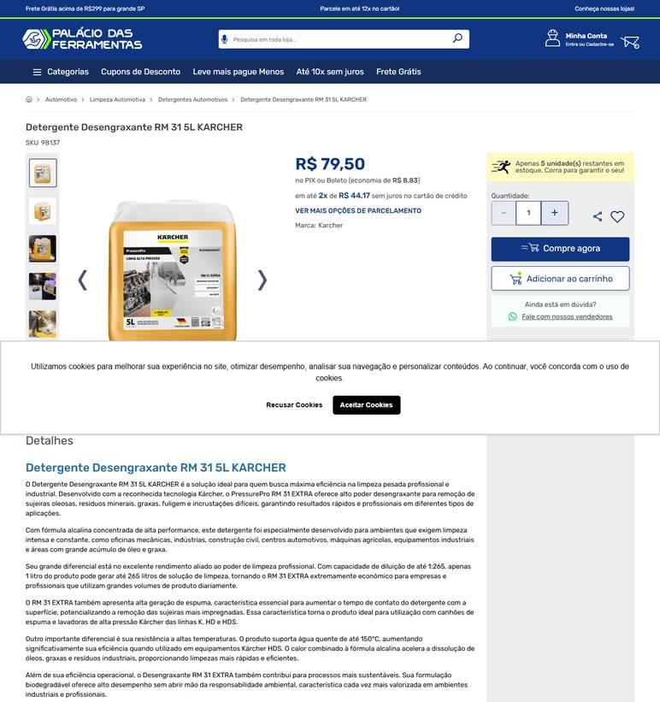 ../PRINTS/MATERIAIS DE CONSUMO/1014__palaciodasferramentas.com.br__GO.png
MATERIAIS DE CONSUMO | 1014 | Detergente desengraxante - para remoção de gorduras e sujidades pesadas | GO | 2026-10-11 | Profissional da Limpeza | 45.343.703/0001-50 | https://profissionaldalimpeza.commercesuite.com.br/quimicos/spartan/detergente-desengraxante-yellow-pine-5-litros-spartan | Detergente Desengraxante Yellow Pine 5 Litros Spartan | 175 |  |  | 175 | 28.63 | FRETE ECONÔMICO R$ 28,63 5 a 7 dias úteis | 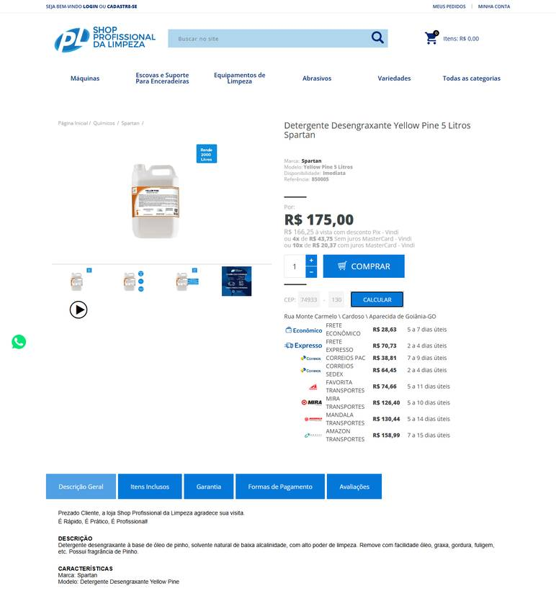 ../PRINTS/MATERIAIS DE CONSUMO/1014__profissionaldalimpeza.commercesuite.com.br__GO.png
MATERIAIS DE CONSUMO | 1015 | Detergente desincrustante ácido - para remoção de incrustações minerais | GO | 2026-10-11 | Casa do Saco de Lixo | 02.236.630/0001-95 | https://loja.casadosacodelixo.com.br/klyo-max-pos-obra-limpador-desincrustante-acido-5-litros-renko | Klyo Max - Pós Obra - Limpador Desincrustante Ácido - 5 Litros - Renko | 84.1 |  |  | 84.1 | 483.86 | R$ 483,86 6 dias úteis Jadlog - .Package | 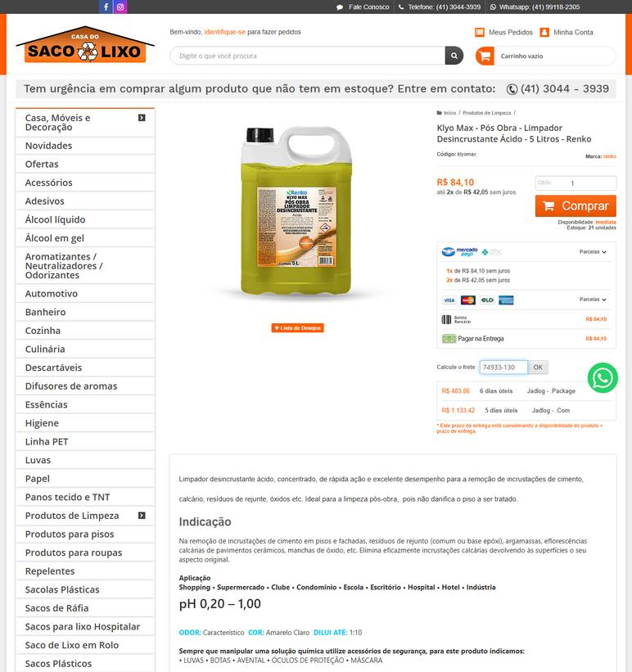 ../PRINTS/MATERIAIS DE CONSUMO/1015__loja.casadosacodelixo.com.br__GO.png
MATERIAIS DE CONSUMO | 1015 | Detergente desincrustante ácido - para remoção de incrustações minerais | GO | 2026-10-11 | Palácio das Ferramentas | 68.422.419/0001-75 | https://palaciodasferramentas.com.br/limpador-desincrustante-5lvon-vonder | Limpador Desincrustante 5 Litros VONDER | 116.56 |  |  | 116.56 | 25.53 | Econômico - de 10 a 13 dias úteis para entrega R$ 25,53 | 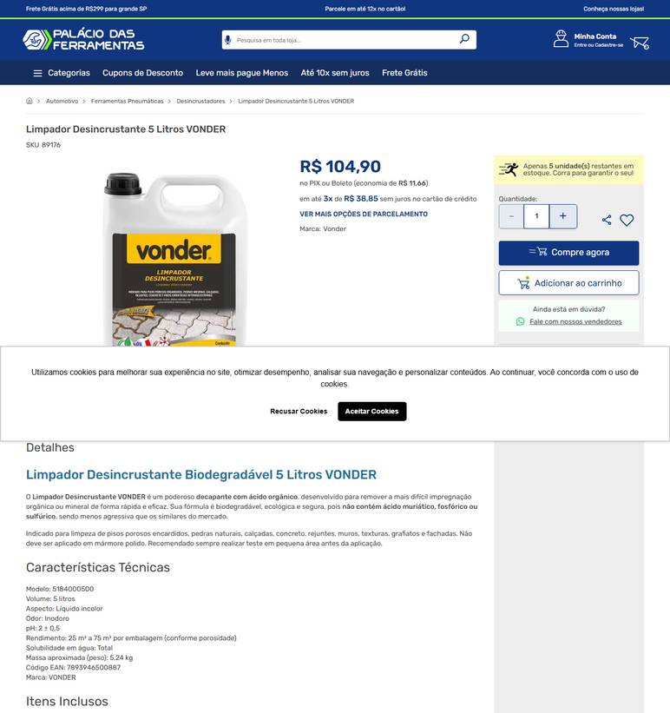 ../PRINTS/MATERIAIS DE CONSUMO/1015__palaciodasferramentas.com.br__GO.png
MATERIAIS DE CONSUMO | 1015 | Detergente desincrustante ácido - para remoção de incrustações minerais | GO | 2026-10-12 | Dutra Máquinas | 50.970.342/0001-02 | https://www.dutramaquinas.com.br/p/detergente-desincrustante-profissional-ultra-concentrado-5-litro-pressurepro-rm-81-93815380 | Detergente desincrustante profissional ultra concentrado 5 Litros - PressurePro RM 81 | 94 | 18.09 | preco de 94.00 por 75.91 | 75.91 | 56.27 | 3 a 6 dias úteis R$ 56,27 | 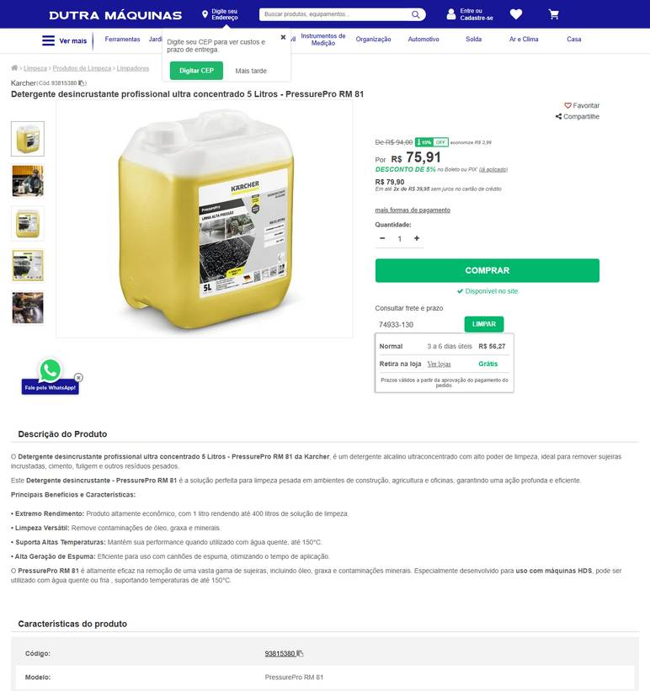 ../PRINTS/MATERIAIS DE CONSUMO/1015__dutramaquinas.com.br__GO.png
MATERIAIS DE CONSUMO | 1015 | Detergente desincrustante ácido - para remoção de incrustações minerais | GO | 2026-10-12 | Melhoramentos Higiene | 01.517.623/0001-07 | https://melhoramentoshigiene.com.br/produto/limpa-aluminio-detergente-acido-para-limpeza-de-aluminio-5l-ate-110-glix/ | LIMPA ALUMÍNIO – Detergente ácido para limpeza de alumínio 5L – Até 1:20 – GLIX | 70.06 |  |  | 70.06 | 51.39 | Total Express (Entrega em 8 dias úteis) R$ 51,39 | 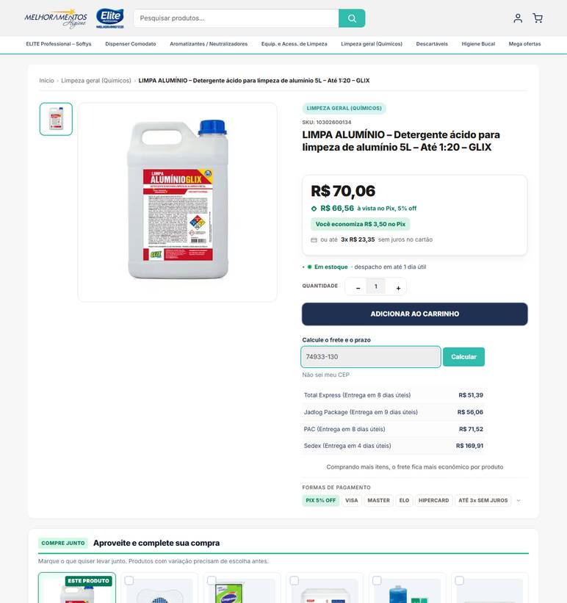 ../PRINTS/MATERIAIS DE CONSUMO/1015__melhoramentoshigiene.com.br__GO.png
MATERIAIS DE CONSUMO | 1015 | Detergente desincrustante ácido - para remoção de incrustações minerais | GO | 2026-10-12 | Nova Limp | 04.681.311/0001-14 | https://www.novalimp.com.br/limpeza/detergente-ype-clear-5-litros | Detergente Ypê Clear 5 Litros | 43.88 |  |  | 43.88 |  | FRETE A COLETAR: o site calcula frete, mas o robô não leu o valor. Preencher VALOR FRETE com o CEP 74933130. | 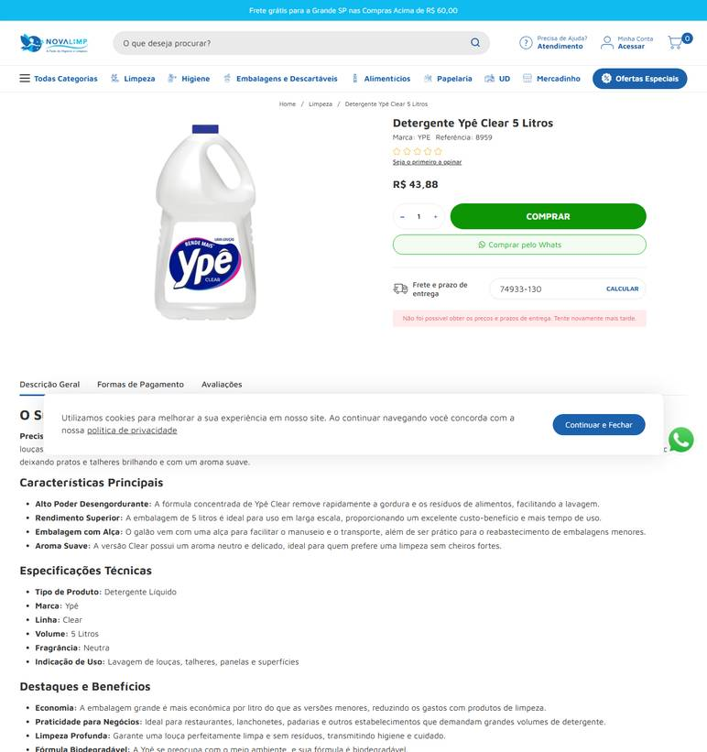 ../PRINTS/MATERIAIS DE CONSUMO/1015__novalimp.com.br__GO.png
MATERIAIS DE CONSUMO | 1016 | Detergente neutro líquido - para limpeza geral/lavagem de louças | GO | 2026-10-11 | Gimba | 54.651.716/0011-50 | https://www.gimba.com.br/detergentes/detergente-liquido-limpol-neutro-500ml-1-un/?PID=21106 | Detergente Líquido Limpol Neutro 500ml 1 UN | 3.19 |  |  | 3.19 | 34.13 | Envio: Correios - PAC Valor: R$ 34,13 |  ../PRINTS/MATERIAIS DE CONSUMO/1016__gimba.com.br__GO.png
MATERIAIS DE CONSUMO | 1016 | Detergente neutro líquido - para limpeza geral/lavagem de louças | GO | 2026-10-11 | Cauê Distribuidora | 34.853.905/0001-26 | https://www.distribuidoracaue.com.br/detergente-neutro-limpol-500ml-prod.html | Detergente Neutro Limpol 500ml | 3.84 |  |  | 3.84 | 28.77 | PAC - 10 dia(s) útil(eis) R$ 28,77 |  ../PRINTS/MATERIAIS DE CONSUMO/1016__distribuidoracaue.com.br__GO.png
MATERIAIS DE CONSUMO | 1016 | Detergente neutro líquido - para limpeza geral/lavagem de louças | GO | 2026-10-11 | General Clean | 17.587.390/0001-40 | https://www.generalclean.com.br/veja-limpeza | VEJA LIMPEZA MULTIUSO 500 ML | 6.93 |  |  | 6.93 | 21.36 | JADLOG .PACKAGE R$ 21,36 Previsto para 16/10/2026 até 20/10/2026 |  ../PRINTS/MATERIAIS DE CONSUMO/1016__generalclean.com.br__GO.png
MATERIAIS DE CONSUMO | 1016 | Detergente neutro líquido - para limpeza geral/lavagem de louças | GO | 2026-10-12 | Melhoramentos Higiene | 01.517.623/0001-07 | https://melhoramentoshigiene.com.br/produto/detergente-lava-loucas-girando-sol-500ml-neutro/ | Detergente lava louças Girando Sol 500ml Neutro | 3.35 |  |  | 3.35 | 28.01 | Total Express (Entrega em 8 dias úteis) R$ 28,01 |  ../PRINTS/MATERIAIS DE CONSUMO/1016__melhoramentoshigiene.com.br__GO.png
MATERIAIS DE CONSUMO | 1016 | Detergente neutro líquido - para limpeza geral/lavagem de louças | GO | 2026-10-12 | Nova Limp | 04.681.311/0001-14 | https://www.novalimp.com.br/limpeza/detergente-ype-neutro-500-ml | Detergente Ypê Neutro 500ml | 3.98 |  |  | 3.98 |  | FRETE A COLETAR: o site calcula frete, mas o robô não leu o valor. Preencher VALOR FRETE com o CEP 74933130. |  ../PRINTS/MATERIAIS DE CONSUMO/1016__novalimp.com.br__GO.png
MATERIAIS DE CONSUMO | 1017 | Detergente neutro concentrado - biodegradável; para limpeza geral | GO | 2026-10-11 | ZIP Distribuidora | 62.526.525/0001-12 | https://zipquimica.ind.br/product/detergente-neutro-concentrado-5l/ | Detergente Neutro Concentrado – 5L | 24.9 |  |  | 24.9 |  | frete nao calculado: fornecedor com sede em GO |  ../PRINTS/MATERIAIS DE CONSUMO/1017__zipquimica.ind.br__GO.png
MATERIAIS DE CONSUMO | 1017 | Detergente neutro concentrado - biodegradável; para limpeza geral | GO | 2026-10-11 | Gimba | 54.651.716/0011-50 | https://www.gimba.com.br/detergentes/detergente-neutro-audax-concentrado-max-5l-1-un/?PID=103736 | Detergente Neutro Audax Concentrado Max 5L 1 UN | 49.9 |  |  | 49.9 | 77.57 | Envio: Transportadora Valor: R$ 77,57 |  ../PRINTS/MATERIAIS DE CONSUMO/1017__gimba.com.br__GO.png
MATERIAIS DE CONSUMO | 1017 | Detergente neutro concentrado - biodegradável; para limpeza geral | GO | 2026-10-11 | Melhoramentos Higiene | 01.517.623/0001-07 | https://melhoramentoshigiene.com.br/produto/dnc100-detergente-neutro-concentrado-5-litros-ate-1100/ | DNC100 – Detergente Neutro Concentrado 5 Litros – até 1:100 | 99 |  |  | 99 | 51.39 | Total Express (Entrega em 8 dias úteis) R$ 51,39 |  ../PRINTS/MATERIAIS DE CONSUMO/1017__melhoramentoshigiene.com.br__GO.png
MATERIAIS DE CONSUMO | 1017 | Detergente neutro concentrado - biodegradável; para limpeza geral | GO | 2026-10-11 | Cauê Distribuidora | 34.853.905/0001-26 | https://www.distribuidoracaue.com.br/detergente-neutro-dvisoo-5-litros-prod.html | Detergente Neutro DVisão - 5 Litros | 25.99 |  |  | 25.99 | 36.38 | PAC - 10 dia(s) útil(eis) R$ 36,38 |  ../PRINTS/MATERIAIS DE CONSUMO/1017__distribuidoracaue.com.br__GO.png
MATERIAIS DE CONSUMO | 1017 | Detergente neutro concentrado - biodegradável; para limpeza geral | GO | 2026-10-11 | Casa do Saco de Lixo | 02.236.630/0001-95 | https://loja.casadosacodelixo.com.br/detergente-de-uso-geral-concentrado-120-brillia-renko-5l | Detergente de Uso Geral - Concentrado 1:20 - Brillia - Renko - 5L | 76.9 |  |  | 76.9 | 34.97 | R$ 34,97 6 dias úteis Jadlog - .Package |  ../PRINTS/MATERIAIS DE CONSUMO/1017__loja.casadosacodelixo.com.br__GO.png
MATERIAIS DE CONSUMO | 1018 | Esponja de aço - para limpeza geral | GO | 2026-10-11 | Gimba | 54.651.716/0011-50 | https://www.gimba.com.br/la-e-palha-de-aco/esponja-de-aco-ype-assolan-45g-pct-c8-un/?PID=92926 | Esponja de Aço Ype Assolan 45g PCT C/8 UN | 2.99 |  |  | 2.99 | 30.14 | Envio: Correios - PAC Valor: R$ 30,14 |  ../PRINTS/MATERIAIS DE CONSUMO/1018__gimba.com.br__GO.png
MATERIAIS DE CONSUMO | 1018 | Esponja de aço - para limpeza geral | GO | 2026-10-11 | Casa do Saco de Lixo | 02.236.630/0001-95 | https://loja.casadosacodelixo.com.br/esponja-la-de-aco-bombril | Esponja lã de aço - Bombril | 2.6 |  |  | 2.6 | 27.42 | R$ 27,42 5 dias úteis Jadlog - .Com |  ../PRINTS/MATERIAIS DE CONSUMO/1018__loja.casadosacodelixo.com.br__GO.png
MATERIAIS DE CONSUMO | 1019 | Esponja dupla face - espuma e fibra abrasiva; uso geral | GO | 2026-10-11 | General Clean | 17.587.390/0001-40 | https://www.generalclean.com.br/esponja-dupla-face | ESPONJA DUPLA FACE 110X75 | 1.99 |  |  | 1.99 | 20.53 | JADLOG .COM R$ 20,53 Previsto para 15/10/2026 até 19/10/2026 |  ../PRINTS/MATERIAIS DE CONSUMO/1019__generalclean.com.br__GO.png
MATERIAIS DE CONSUMO | 1019 | Esponja dupla face - espuma e fibra abrasiva; uso geral | GO | 2026-10-11 | Higienize | 95.054.177/0001-87 | https://www.higienize.com/produtos-de-limpeza/esponja-dupla-face-esfrebom | Esponja Dupla Face Esfrebom | 1.3 |  |  | 1.3 | 27.61 | Total Express Standard R$ 27,61 Previsto para 20/10/2026 |  ../PRINTS/MATERIAIS DE CONSUMO/1019__higienize.com__GO.png
MATERIAIS DE CONSUMO | 1019 | Esponja dupla face - espuma e fibra abrasiva; uso geral | GO | 2026-10-11 | Casa do Saco de Lixo | 02.236.630/0001-95 | https://loja.casadosacodelixo.com.br/esponja-multiuso-dupla-face | Esponja multiuso dupla face | 1.98 |  |  | 1.98 | 27.2 | R$ 27,20 10 dias úteis Correios - Mini Envios |  ../PRINTS/MATERIAIS DE CONSUMO/1019__loja.casadosacodelixo.com.br__GO.png
MATERIAIS DE CONSUMO | 1019 | Esponja dupla face - espuma e fibra abrasiva; uso geral | GO | 2026-10-11 | Gimba | 54.651.716/0011-50 | https://www.gimba.com.br/esponjas-e-buchas/esponja-multiuso-3m-dupla-face-tinindo-1-un/?PID=22686 | Esponja Multiuso 3M Dupla Face Tinindo 1 UN | 2.29 |  |  | 2.29 | 30.14 | Envio: Correios - PAC Valor: R$ 30,14 |  ../PRINTS/MATERIAIS DE CONSUMO/1019__gimba.com.br__GO.png
MATERIAIS DE CONSUMO | 1019 | Esponja dupla face - espuma e fibra abrasiva; uso geral | GO | 2026-10-11 | Guarulhos Embalagens | 30.679.614/0001-02 | https://www.guarulhosembalagens.com.br/produtos-de-limpeza/esponja-df | Esponja Dulpa face Scoth-brite | 3 |  |  | 3 | 24.1 | CORREIOS PAC R$ 24,10 Previsto para 23/10/2026 até 27/10/2026 |  ../PRINTS/MATERIAIS DE CONSUMO/1019__guarulhosembalagens.com.br__GO.png
MATERIAIS DE CONSUMO | 1020 | Fibra branca de limpeza - fibra não abrasiva para limpeza | GO | 2026-10-12 | HD Distribuidora | 03.868.183/0001-50 | https://hddistribuidora.com/produto/fibra-branco-limpeza-leve-pacote-com-10-unidades/ | Conhecimento em cada entrega, cuidado em cada ambiente. | 27 |  |  | 27 | 0 | frete gratis (Entrega para credenciado R$0,00) |  ../PRINTS/MATERIAIS DE CONSUMO/1020__hddistribuidora.com__GO.png
MATERIAIS DE CONSUMO | 1020 | Fibra branca de limpeza - fibra não abrasiva para limpeza | GO | 2026-10-12 | Melhoramentos Higiene | 01.517.623/0001-07 | https://melhoramentoshigiene.com.br/produto/fibra-limpeza-leve-branca-260mm-x-102mm-superpro-c-10-unidades/ | Fibra Limpeza Leve Branca 260mm x 102mm – Superpro c/ 10 Unidades | 21.5 |  |  | 21.5 | 27.03 | Total Express (Entrega em 8 dias úteis) R$ 27,03 |  ../PRINTS/MATERIAIS DE CONSUMO/1020__melhoramentoshigiene.com.br__GO.png
MATERIAIS DE CONSUMO | 1020 | Fibra branca de limpeza - fibra não abrasiva para limpeza | GO | 2026-10-11 | Gimba | 54.651.716/0011-50 | https://www.gimba.com.br/discos-e-fibras/fibra-para-limpeza-gimba-leve-102x26cm-branca-pct-c10-un/?PID=200614 | Fibra para Limpeza Gimba Leve 10,2x26cm Branca PCT C/10 UN | 22.89 |  |  | 22.89 | 30.36 | Envio: Correios - PAC Valor: R$ 30,36 |  ../PRINTS/MATERIAIS DE CONSUMO/1020__gimba.com.br__GO.png
MATERIAIS DE CONSUMO | 1020 | Fibra branca de limpeza - fibra não abrasiva para limpeza | GO | 2026-10-11 | Cauê Distribuidora | 34.853.905/0001-26 | https://www.distribuidoracaue.com.br/fibra-abrasiva-limtech-pacote-com-10-unidades-prod.html | Fibra Abrasiva Limtech - PCt C/ 10un | 25.94 |  |  | 25.94 | 18.4 | PAC - 10 dia(s) útil(eis) R$ 18,40 |  ../PRINTS/MATERIAIS DE CONSUMO/1020__distribuidoracaue.com.br__GO.png
MATERIAIS DE CONSUMO | 1020 | Fibra branca de limpeza - fibra não abrasiva para limpeza | GO | 2026-10-11 | Profissional da Limpeza | 45.343.703/0001-50 | https://profissionaldalimpeza.commercesuite.com.br/abrasivos/fibra-macia-pct-c-10 | Fibra Macia Branca PCT C/ 10 | 18.9 |  |  | 18.9 | 16.17 | FRETE ECONÔMICO R$ 16,17 4 a 6 dias úteis |  ../PRINTS/MATERIAIS DE CONSUMO/1020__profissionaldalimpeza.commercesuite.com.br__GO.png
MATERIAIS DE CONSUMO | 1021 | Fibra verde de limpeza - fibra abrasiva para limpeza geral | GO | 2026-10-12 | Melhoramentos Higiene | 01.517.623/0001-07 | https://melhoramentoshigiene.com.br/produto/fibra-de-limpeza-de-uso-geral-verde-102x260mm-c-10un-superpro/ | Fibra de Limpeza de Uso Geral Verde 102X260MM C/10UN – SUPERPRO | 23.9 |  |  | 23.9 | 28.6 | Jadlog Package (Entrega em 9 dias úteis) R$ 28,60 |  ../PRINTS/MATERIAIS DE CONSUMO/1021__melhoramentoshigiene.com.br__GO.png
MATERIAIS DE CONSUMO | 1021 | Fibra verde de limpeza - fibra abrasiva para limpeza geral | GO | 2026-10-11 | Gimba | 54.651.716/0011-50 | https://www.gimba.com.br/discos-e-fibras/fibra-para-limpeza-gimba-leve-102x26cm-verde-pct-c10-un/?PID=200612 | Fibra para Limpeza Gimba Leve 10,2x26cm Verde PCT C/10 UN | 24.49 |  |  | 24.49 | 30.39 | Envio: Correios - PAC Valor: R$ 30,39 |  ../PRINTS/MATERIAIS DE CONSUMO/1021__gimba.com.br__GO.png
MATERIAIS DE CONSUMO | 1021 | Fibra verde de limpeza - fibra abrasiva para limpeza geral | GO | 2026-10-12 | HD Distribuidora | 03.868.183/0001-50 | https://hddistribuidora.com/produto/fibra-limpeza-bettaco-pacote-com-10-fibras/ | Conhecimento em cada entrega, cuidado em cada ambiente. | 42 |  |  | 42 | 0 | frete gratis (Entrega para credenciado R$0,00) |  ../PRINTS/MATERIAIS DE CONSUMO/1021__hddistribuidora.com__GO.png
MATERIAIS DE CONSUMO | 1021 | Fibra verde de limpeza - fibra abrasiva para limpeza geral | GO | 2026-10-11 | Cauê Distribuidora | 34.853.905/0001-26 | https://www.distribuidoracaue.com.br/fibra-abrasiva-limtech-pacote-com-10-unidades-prod.html | Fibra Abrasiva Limtech - PCt C/ 10un | 25.94 |  |  | 25.94 | 18.4 | PAC - 10 dia(s) útil(eis) R$ 18,40 |  ../PRINTS/MATERIAIS DE CONSUMO/1021__distribuidoracaue.com.br__GO.png
MATERIAIS DE CONSUMO | 1022 | Flanela para limpeza - algodão; aproximadamente 40 x 60 cm; amarela ou branca | GO | 2026-10-11 | Casa do Saco de Lixo | 02.236.630/0001-95 | https://loja.casadosacodelixo.com.br/vzp99anio-pano-de-microfibra-para-limpeza | Pano para limpeza tipo Flanela | 1.9 |  |  | 1.9 | 27.2 | R$ 27,20 10 dias úteis Correios - Mini Envios |  ../PRINTS/MATERIAIS DE CONSUMO/1022__loja.casadosacodelixo.com.br__GO.png
MATERIAIS DE CONSUMO | 1022 | Flanela para limpeza - algodão; aproximadamente 40 x 60 cm; amarela ou branca | GO | 2026-10-11 | General Clean | 17.587.390/0001-40 | https://www.generalclean.com.br/luva-de-limpeza | LUVA DE LIMPEZA AMARELA P | 5 |  |  | 5 | 20.53 | JADLOG .COM R$ 20,53 Previsto para 15/10/2026 até 19/10/2026 |  ../PRINTS/MATERIAIS DE CONSUMO/1022__generalclean.com.br__GO.png
MATERIAIS DE CONSUMO | 1022 | Flanela para limpeza - algodão; aproximadamente 40 x 60 cm; amarela ou branca | GO | 2026-10-11 | Gimba | 54.651.716/0011-50 | https://www.gimba.com.br/panos-de-limpeza/flanela-mercatex-g-39x59cm-branca-1-un/?PID=208204 | Flanela Mercatex G 39x59cm Branca 1 UN | 2.89 |  |  | 2.89 | 30.14 | Envio: Correios - PAC Valor: R$ 30,14 |  ../PRINTS/MATERIAIS DE CONSUMO/1022__gimba.com.br__GO.png
MATERIAIS DE CONSUMO | 1022 | Flanela para limpeza - algodão; aproximadamente 40 x 60 cm; amarela ou branca | GO | 2026-10-12 | Nova Limp | 04.681.311/0001-14 | https://www.novalimp.com.br/recem-chegados/flanela-38x58-amarela | Flanela Amarela 38 x 58cm | 2.58 |  |  | 2.58 |  | FRETE A COLETAR: o site calcula frete, mas o robô não leu o valor. Preencher VALOR FRETE com o CEP 74933130. |  ../PRINTS/MATERIAIS DE CONSUMO/1022__novalimp.com.br__GO.png
MATERIAIS DE CONSUMO | 1022 | Flanela para limpeza - algodão; aproximadamente 40 x 60 cm; amarela ou branca | GO | 2026-10-12 | Guarulhos Embalagens | 30.679.614/0001-02 | https://www.guarulhosembalagens.com.br/produtos-de-limpeza/flanela-branca | Flanela Branca | 2 |  |  | 2 |  | FRETE A COLETAR: o site calcula frete, mas o robô não leu o valor. Preencher VALOR FRETE com o CEP 74933130. |  ../PRINTS/MATERIAIS DE CONSUMO/1022__guarulhosembalagens.com.br__GO.png
MATERIAIS DE CONSUMO | 1023 | Estopa branca para limpeza - fios longos | GO | 2026-10-12 | Nova Limp | 04.681.311/0001-14 | https://www.novalimp.com.br/recem-chegados/estopa-branca-extra-1kg-polimento | Estopa Branca Extra 1kg (Polimento) | 15.52 |  |  | 15.52 |  | FRETE A COLETAR: o site calcula frete, mas o robô não leu o valor. Preencher VALOR FRETE com o CEP 74933130. |  ../PRINTS/MATERIAIS DE CONSUMO/1023__novalimp.com.br__GO.png
MATERIAIS DE CONSUMO | 1024 | Lã/palha de aço - aço carbono para limpeza geral | GO | 2026-10-11 | Profissional da Limpeza | 45.343.703/0001-50 | https://profissionaldalimpeza.commercesuite.com.br/variedades/outros/palha-de-aco-vega-n-0 | Palha de Aço Vega N°0 | 2.49 |  |  | 2.49 | 15.99 | FRETE ECONÔMICO R$ 15,99 4 a 6 dias úteis |  ../PRINTS/MATERIAIS DE CONSUMO/1024__profissionaldalimpeza.commercesuite.com.br__GO.png
MATERIAIS DE CONSUMO | 1024 | Lã/palha de aço - aço carbono para limpeza geral | GO | 2026-10-11 | Cauê Distribuidora | 34.853.905/0001-26 | https://www.distribuidoracaue.com.br/l-de-aco-marca-q-lustro-pacote-com-8-unidades-prod.html | Lã De Aço Q`Lustro - Pacote Com 6 Unidades | 6 |  |  | 6 | 21.9 | PAC - 10 dia(s) útil(eis) R$ 21,90 |  ../PRINTS/MATERIAIS DE CONSUMO/1024__distribuidoracaue.com.br__GO.png
MATERIAIS DE CONSUMO | 1024 | Lã/palha de aço - aço carbono para limpeza geral | GO | 2026-10-11 | Casa do Saco de Lixo | 02.236.630/0001-95 | https://loja.casadosacodelixo.com.br/esponja-la-de-aco-bombril | Esponja lã de aço - Bombril | 2.6 |  |  | 2.6 | 27.42 | R$ 27,42 5 dias úteis Jadlog - .Com | ../PRINTS/MATERIAIS DE CONSUMO/1024__loja.casadosacodelixo.com.br__GO.png
MATERIAIS DE CONSUMO | 1024 | Lã/palha de aço - aço carbono para limpeza geral | GO | 2026-10-11 | Gimba | 54.651.716/0011-50 | https://www.gimba.com.br/la-e-palha-de-aco/palha-de-aco-vega-steel-n-2-grossa-25g-pct-c20-un/?PID=57183 | Palha de Aço Vega Steel Nº 2 Grossa 25g PCT C/20 UN | 37.9 |  |  | 37.9 | 34.51 | Envio: Correios - PAC Valor: R$ 34,51 |  ../PRINTS/MATERIAIS DE CONSUMO/1024__gimba.com.br__GO.png
MATERIAIS DE CONSUMO | 1024 | Lã/palha de aço - aço carbono para limpeza geral | GO | 2026-10-11 | Shopping da Limpeza | 07.904.575/0001-88 | https://www.shoppingdalimpeza.com/produto/la-aco-8un-pct-assolan |  | 1.99 |  |  | 1.99 |  | FRETE A COLETAR: o site calcula frete, mas o robô não leu o valor. Preencher VALOR FRETE com o CEP 74933130. |  ../PRINTS/MATERIAIS DE CONSUMO/1024__shoppingdalimpeza.com__GO.png
MATERIAIS DE CONSUMO | 1025 | Limpa-alumínio - produto líquido para limpeza de alumínio | GO | 2026-10-11 | Casa do Saco de Lixo | 02.236.630/0001-95 | https://loja.casadosacodelixo.com.br/limpa-aluminio | Limpa Alumínio | 10.9 |  |  | 10.9 | 29.37 | R$ 29,37 6 dias úteis Jadlog - .Package |  ../PRINTS/MATERIAIS DE CONSUMO/1025__loja.casadosacodelixo.com.br__GO.png
MATERIAIS DE CONSUMO | 1025 | Limpa-alumínio - produto líquido para limpeza de alumínio | GO | 2026-10-11 | General Clean | 17.587.390/0001-40 | https://www.generalclean.com.br/limpa-vidros-500-ml | LIMPA VIDROS 500 ML | 4.23 |  |  | 4.23 | 21.36 | JADLOG .PACKAGE R$ 21,36 Previsto para 16/10/2026 até 20/10/2026 |  ../PRINTS/MATERIAIS DE CONSUMO/1025__generalclean.com.br__GO.png
MATERIAIS DE CONSUMO | 1025 | Limpa-alumínio - produto líquido para limpeza de alumínio | GO | 2026-10-11 | LF Máquinas e Ferramentas | 91.845.735/0004-14 | https://www.lfmaquinaseferramentas.com.br/quimatic-2-fluido-de-corte-para-aluminio-ag1-quimatic-tapmatic-500-ml/p?skuId=8293 | QUIMATIC 2 Fluido de Corte para Alumínio AG1 Quimatic Tapmatic 500 mL 500 mL | 63.9 | 7.16 | preco de 63.90 por 56.74 | 56.74 | 31.51 | Econômica 10bd |  ../PRINTS/MATERIAIS DE CONSUMO/1025__lfmaquinaseferramentas.com.br__GO.png
MATERIAIS DE CONSUMO | 1025 | Limpa-alumínio - produto líquido para limpeza de alumínio | GO | 2026-10-11 | Gimba | 54.651.716/0011-50 | https://www.gimba.com.br/limpa-aluminio-e-polidores/limpa-e-desengordura-audax-inox-e-aluminio-concentrax-500ml-1-un/?PID=103738 | Limpa e Desengordura Audax Inox e Aluminio Concentrax 500ml 1 UN | 26.9 |  |  | 26.9 | 34.39 | Envio: Correios - PAC Valor: R$ 34,39 |  ../PRINTS/MATERIAIS DE CONSUMO/1025__gimba.com.br__GO.png
MATERIAIS DE CONSUMO | 1025 | Limpa-alumínio - produto líquido para limpeza de alumínio | GO | 2026-10-11 | Nova Limp | 04.681.311/0001-14 | https://www.novalimp.com.br/recem-chagedos/limpa-aluminio-red-500-ml-fuzetto | Limpa Alumínio RED Fuzetto 500ml | 3.91 |  |  | 3.91 |  | FRETE A COLETAR: o site calcula frete, mas o robô não leu o valor. Preencher VALOR FRETE com o CEP 74933130. |  ../PRINTS/MATERIAIS DE CONSUMO/1025__novalimp.com.br__GO.png
MATERIAIS DE CONSUMO | 1026 | Limpa-pedras - produto específico para limpeza de pedras/pisos compatíveis | GO | 2026-10-11 | Cauê Distribuidora | 34.853.905/0001-26 | https://www.distribuidoracaue.com.br/limpa-pedras-pedrex-5-litros-2-prod.html | Limpa Pedras Pedrex - 5 Litros | 85.99 |  |  | 85.99 | 283.18 | Transportadora - 11 a 15 dias úteis R$ 283,18 |  ../PRINTS/MATERIAIS DE CONSUMO/1026__distribuidoracaue.com.br__GO.png
MATERIAIS DE CONSUMO | 1026 | Limpa-pedras - produto específico para limpeza de pedras/pisos compatíveis | GO | 2026-10-11 | Gimba | 54.651.716/0011-50 | https://www.gimba.com.br/limpa-carpetes-pedras-e-pisos/limpa-pedras-santop-5l-1-un/?PID=160877 | Limpa Pedras Santop 5L 1 UN | 21.9 |  |  | 21.9 | 77.39 | Envio: Transportadora Valor: R$ 77,39 |  ../PRINTS/MATERIAIS DE CONSUMO/1026__gimba.com.br__GO.png
MATERIAIS DE CONSUMO | 1026 | Limpa-pedras - produto específico para limpeza de pedras/pisos compatíveis | GO | 2026-10-12 | Nova Limp | 04.681.311/0001-14 | https://www.novalimp.com.br/recem-chagedos/limpa-pedra-plus-deep-wash-5l-archote | Limpador Limpa Pedra Plus Deep Wash Archote 5 Litros Limpeza Pesada | 76.87 |  |  | 76.87 |  | FRETE A COLETAR: o site calcula frete, mas o robô não leu o valor. Preencher VALOR FRETE com o CEP 74933130. |  ../PRINTS/MATERIAIS DE CONSUMO/1026__novalimp.com.br__GO.png
MATERIAIS DE CONSUMO | 1026 | Limpa-pedras - produto específico para limpeza de pedras/pisos compatíveis | GO | 2026-10-12 | Shopping da Limpeza | 07.904.575/0001-88 | https://www.shoppingdalimpeza.com/produto/limpa-pedra-5l-start-pedrex |  | 50.9 |  |  | 50.9 |  | FRETE A COLETAR: o site calcula frete, mas o robô não leu o valor. Preencher VALOR FRETE com o CEP 74933130. |  ../PRINTS/MATERIAIS DE CONSUMO/1026__shoppingdalimpeza.com__GO.png
MATERIAIS DE CONSUMO | 1027 | Limpa-vidros - produto líquido para limpeza de vidros | GO | 2026-10-11 | ZIP Distribuidora | 62.526.525/0001-12 | https://zipquimica.ind.br/product/limpa-vidros-5l/ | Limpa Vidros – 5L | 20.9 |  |  | 20.9 |  | frete nao calculado: fornecedor com sede em GO |  ../PRINTS/MATERIAIS DE CONSUMO/1027__zipquimica.ind.br__GO.png
MATERIAIS DE CONSUMO | 1027 | Limpa-vidros - produto líquido para limpeza de vidros | GO | 2026-10-11 | Casa do Saco de Lixo | 02.236.630/0001-95 | https://loja.casadosacodelixo.com.br/limpa-vidros | Limpa Vidros 5L | 22.9 |  |  | 22.9 | 50.69 | R$ 50,69 6 dias úteis Jadlog - .Package |  ../PRINTS/MATERIAIS DE CONSUMO/1027__loja.casadosacodelixo.com.br__GO.png
MATERIAIS DE CONSUMO | 1027 | Limpa-vidros - produto líquido para limpeza de vidros | GO | 2026-10-11 | Cauê Distribuidora | 34.853.905/0001-26 | https://www.distribuidoracaue.com.br/limpa-vidros-azulim-5l-3-prod.html | Limpa Vidros Azulim 5L | 32.43 |  |  | 32.43 | 32.84 | PAC - 10 dia(s) útil(eis) R$ 32,84 |  ../PRINTS/MATERIAIS DE CONSUMO/1027__distribuidoracaue.com.br__GO.png
MATERIAIS DE CONSUMO | 1027 | Limpa-vidros - produto líquido para limpeza de vidros | GO | 2026-10-11 | HD Distribuidora | 03.868.183/0001-50 | https://hddistribuidora.com/produto/pratiko-multi-uso-e-limpa-vidros/ | Conhecimento em cada entrega, cuidado em cada ambiente. | 77 |  |  | 77 | 0 | frete gratis (Entrega para credenciado R$0,00) |  ../PRINTS/MATERIAIS DE CONSUMO/1027__hddistribuidora.com__GO.png
MATERIAIS DE CONSUMO | 1027 | Limpa-vidros - produto líquido para limpeza de vidros | GO | 2026-10-11 | Gimba | 54.651.716/0011-50 | https://www.gimba.com.br/limpadores-para-vidros/limpa-vidros-dvisao-pronto-uso-5l-1-un/?PID=31288 | Limpa Vidros Dvisão Pronto Uso 5L 1 UN | 30.9 |  |  | 30.9 | 50.89 | Envio: Correios - PAC Valor: R$ 50,89 |  ../PRINTS/MATERIAIS DE CONSUMO/1027__gimba.com.br__GO.png
MATERIAIS DE CONSUMO | 1028 | Limpador multiuso - para superfícies | GO | 2026-10-11 | General Clean | 17.587.390/0001-40 | https://www.generalclean.com.br/limpador-multiuso-audax-500ml | LIMPADOR MULTIUSO AUDAX 500ML | 4.06 |  |  | 4.06 | 20.53 | JADLOG .COM R$ 20,53 Previsto para 15/10/2026 até 19/10/2026 |  ../PRINTS/MATERIAIS DE CONSUMO/1028__generalclean.com.br__GO.png
MATERIAIS DE CONSUMO | 1028 | Limpador multiuso - para superfícies | GO | 2026-10-11 | Cauê Distribuidora | 34.853.905/0001-26 | https://www.distribuidoracaue.com.br/limpador-multiuso-suprema-500ml-3-prod.html | Limpador Multiuso Suprema 500ml | 4.56 |  |  | 4.56 | 20.44 | PAC - 10 dia(s) útil(eis) R$ 20,44 |  ../PRINTS/MATERIAIS DE CONSUMO/1028__distribuidoracaue.com.br__GO.png
MATERIAIS DE CONSUMO | 1028 | Limpador multiuso - para superfícies | GO | 2026-10-11 | Casa do Saco de Lixo | 02.236.630/0001-95 | https://loja.casadosacodelixo.com.br/limpador-multiuso-girando-sol-500ml | Limpador Multiuso Girando Sol 500ml | 4.9 |  |  | 4.9 | 29.37 | R$ 29,37 6 dias úteis Jadlog - .Package |  ../PRINTS/MATERIAIS DE CONSUMO/1028__loja.casadosacodelixo.com.br__GO.png
MATERIAIS DE CONSUMO | 1028 | Limpador multiuso - para superfícies | GO | 2026-10-11 | LF Máquinas e Ferramentas | 91.845.735/0004-14 | https://www.lfmaquinaseferramentas.com.br/limpador-desengraxante-multiuso-h-7/p?skuId=130749 | Limpador Desengraxante Multiuso H-7 500ml | 29.9 |  |  | 29.9 | 19.67 | Entrega Padrão 6bd |  ../PRINTS/MATERIAIS DE CONSUMO/1028__lfmaquinaseferramentas.com.br__GO.png
MATERIAIS DE CONSUMO | 1028 | Limpador multiuso - para superfícies | GO | 2026-10-11 | Casa da Limpeza | 07.964.337/0001-68 | https://casadalimpeza.net/produto/chef-lima-limao-limpador-multiuso/ | Chef Lima limão limpador multiuso | 77.9 |  |  | 77.9 |  | frete nao calculado: fornecedor com sede em GO |  ../PRINTS/MATERIAIS DE CONSUMO/1028__casadalimpeza.net__GO.png
MATERIAIS DE CONSUMO | 1029 | Limpador multiuso concentrado - para pisos e superfícies; uso profissional | GO | 2026-10-11 | Gimba | 54.651.716/0011-50 | https://www.gimba.com.br/limpa-carpetes-pedras-e-pisos/limpador-multiuso-audax-concentrado-5l-1-un/?PID=160691 | Limpador Multiuso Audax Concentrado 5L 1 UN | 83.9 |  |  | 83.9 | 51.49 | Envio: Correios - PAC Valor: R$ 51,49 |  ../PRINTS/MATERIAIS DE CONSUMO/1029__gimba.com.br__GO.png
MATERIAIS DE CONSUMO | 1029 | Limpador multiuso concentrado - para pisos e superfícies; uso profissional | GO | 2026-10-11 | Casa do Saco de Lixo | 02.236.630/0001-95 | https://loja.casadosacodelixo.com.br/limpador-multiuso-da-casa | Limpador Multiuso | 16.99 |  |  | 16.99 | 50.69 | R$ 50,69 6 dias úteis Jadlog - .Package |  ../PRINTS/MATERIAIS DE CONSUMO/1029__loja.casadosacodelixo.com.br__GO.png
MATERIAIS DE CONSUMO | 1029 | Limpador multiuso concentrado - para pisos e superfícies; uso profissional | GO | 2026-10-11 | LF Máquinas e Ferramentas | 91.845.735/0004-14 | https://www.lfmaquinaseferramentas.com.br/limpador-desengraxante-multiuso-h-7/p?skuId=130747 | Limpador Desengraxante Multiuso H-7 5L | 223.9 |  |  | 223.9 | 42 | Entrega Padrão 9bd | ../PRINTS/MATERIAIS DE CONSUMO/1029__lfmaquinaseferramentas.com.br__GO.png
MATERIAIS DE CONSUMO | 1029 | Limpador multiuso concentrado - para pisos e superfícies; uso profissional | GO | 2026-10-11 | Higienize | 95.054.177/0001-87 | https://www.higienize.com/ecologicos/limpador-multiuso-lavanda | Limpador Multiuso Lavanda | 45.73 |  |  | 45.73 | 35.21 | Total Express Standard R$ 35,21 Previsto para 20/10/2026 |  ../PRINTS/MATERIAIS DE CONSUMO/1029__higienize.com__GO.png
MATERIAIS DE CONSUMO | 1029 | Limpador multiuso concentrado - para pisos e superfícies; uso profissional | GO | 2026-10-11 | Profissional da Limpeza | 45.343.703/0001-50 | https://profissionaldalimpeza.commercesuite.com.br/quimicos/spartan/limpador-de-uso-geral-mld-floral-5-litros | Limpador de uso geral MLD FLORAL 5 litros | 52.9 |  |  | 52.9 | 27.21 | FRETE ECONÔMICO R$ 27,21 5 a 7 dias úteis |  ../PRINTS/MATERIAIS DE CONSUMO/1029__profissionaldalimpeza.commercesuite.com.br__GO.png
MATERIAIS DE CONSUMO | 1030 | Limpador sanitário - produto para limpeza de louças e superfícies sanitárias | GO | 2026-10-12 | Nova Limp | 04.681.311/0001-14 | https://www.novalimp.com.br/limpeza/leve-brisa-caixa-acoplada-50g | Limpador Sanitário Refil para Caixa Acoplada 50g | 7.35 |  |  | 7.35 |  | FRETE A COLETAR: o site calcula frete, mas o robô não leu o valor. Preencher VALOR FRETE com o CEP 74933130. |  ../PRINTS/MATERIAIS DE CONSUMO/1030__novalimp.com.br__GO.png
MATERIAIS DE CONSUMO | 1030 | Limpador sanitário - produto para limpeza de louças e superfícies sanitárias | GO | 2026-10-12 | Shopping da Limpeza | 07.904.575/0001-88 | https://www.shoppingdalimpeza.com/produto/limpador-sanitario-500ml-5-em-1-pato-germinex-marine |  | 18.5 |  |  | 18.5 |  | FRETE A COLETAR: o site calcula frete, mas o robô não leu o valor. Preencher VALOR FRETE com o CEP 74933130. |  ../PRINTS/MATERIAIS DE CONSUMO/1030__shoppingdalimpeza.com__GO.png
MATERIAIS DE CONSUMO | 1031 | Lustra-móveis - para móveis e superfícies lisas | GO | 2026-10-11 | Gimba | 54.651.716/0011-50 | https://www.gimba.com.br/lustra-moveis/lustra-moveis-poliflor-perfumado-jasmin-500ml-1-un/?PID=29945 | Lustra Móveis Poliflor Perfumado Jasmin 500ml 1 UN | 32.99 |  |  | 32.99 | 34.46 | Envio: Correios - PAC Valor: R$ 34,46 |  ../PRINTS/MATERIAIS DE CONSUMO/1031__gimba.com.br__GO.png
MATERIAIS DE CONSUMO | 1031 | Lustra-móveis - para móveis e superfícies lisas | GO | 2026-10-11 | Guarulhos Embalagens | 30.679.614/0001-02 | https://www.guarulhosembalagens.com.br/produtos-de-limpeza/lustra-moveis-gioca | Lustra Móveis - Gióca | 6 |  |  | 6 | 24.1 | CORREIOS PAC R$ 24,10 Previsto para 23/10/2026 até 27/10/2026 |  ../PRINTS/MATERIAIS DE CONSUMO/1031__guarulhosembalagens.com.br__GO.png
MATERIAIS DE CONSUMO | 1031 | Lustra-móveis - para móveis e superfícies lisas | GO | 2026-10-12 | Cauê Distribuidora | 34.853.905/0001-26 | https://www.distribuidoracaue.com.br/lustra-moveis-worker-500ml-2-prod.html | Lustra Móveis Worker 500ml | 5.97 |  |  | 5.97 |  | FRETE A COLETAR: o site calcula frete, mas o robô não leu o valor. Preencher VALOR FRETE com o CEP 74933130. |  ../PRINTS/MATERIAIS DE CONSUMO/1031__distribuidoracaue.com.br__GO.png
MATERIAIS DE CONSUMO | 1031 | Lustra-móveis - para móveis e superfícies lisas | GO | 2026-10-12 | Nova Limp | 04.681.311/0001-14 | https://www.novalimp.com.br/recem-chagedos/lustra-moveis-peroba-flores-do-campo-500 | Lustra Móveis Peroba Flores do Campo 500ml | 25.58 |  |  | 25.58 |  | FRETE A COLETAR: o site calcula frete, mas o robô não leu o valor. Preencher VALOR FRETE com o CEP 74933130. |  ../PRINTS/MATERIAIS DE CONSUMO/1031__novalimp.com.br__GO.png
MATERIAIS DE CONSUMO | 1032 | Pano de chão alvejado - 100% algodão; aproximadamente 60 x 80 cm | GO | 2026-10-11 | General Clean | 17.587.390/0001-40 | https://www.generalclean.com.br/pano-de-chao-alvejado | PANO DE CHAO ALVEJADO 6B 40X65 SACO 1 UND BRANCO | 4.26 |  |  | 4.26 | 20.53 | JADLOG .COM R$ 20,53 Previsto para 15/10/2026 até 19/10/2026 |  ../PRINTS/MATERIAIS DE CONSUMO/1032__generalclean.com.br__GO.png
MATERIAIS DE CONSUMO | 1032 | Pano de chão alvejado - 100% algodão; aproximadamente 60 x 80 cm | GO | 2026-10-11 | Casa do Saco de Lixo | 02.236.630/0001-95 | https://loja.casadosacodelixo.com.br/pano-para-limpeza-tipo-saco-alvejado | Pano para limpeza tipo Saco Alvejado | 5.5 |  |  | 5.5 | 27.42 | R$ 27,42 5 dias úteis Jadlog - .Com |  ../PRINTS/MATERIAIS DE CONSUMO/1032__loja.casadosacodelixo.com.br__GO.png
MATERIAIS DE CONSUMO | 1033 | Pano de prato - 100% algodão | GO | 2026-10-11 | Cauê Distribuidora | 34.853.905/0001-26 | https://www.distribuidoracaue.com.br/pano-de-prato-alta-qualidade-prod.html | Pano De Prato Alta Qualidade | 5.18 |  |  | 5.18 | 18.4 | PAC - 10 dia(s) útil(eis) R$ 18,40 |  ../PRINTS/MATERIAIS DE CONSUMO/1033__distribuidoracaue.com.br__GO.png
MATERIAIS DE CONSUMO | 1033 | Pano de prato - 100% algodão | GO | 2026-10-11 | Casa do Saco de Lixo | 02.236.630/0001-95 | https://loja.casadosacodelixo.com.br/pano-de-prato | Pano de Prato Martins | 2.75 |  |  | 2.75 | 27.2 | R$ 27,20 10 dias úteis Correios - Mini Envios |  ../PRINTS/MATERIAIS DE CONSUMO/1033__loja.casadosacodelixo.com.br__GO.png
MATERIAIS DE CONSUMO | 1033 | Pano de prato - 100% algodão | GO | 2026-10-12 | Nova Limp | 04.681.311/0001-14 | https://www.novalimp.com.br/limpeza/saco-vazio-alvejado-especial | Pano de Saco Alvejado 100% Algodão 38x65cm | 4.21 |  |  | 4.21 |  | FRETE A COLETAR: o site calcula frete, mas o robô não leu o valor. Preencher VALOR FRETE com o CEP 74933130. |  ../PRINTS/MATERIAIS DE CONSUMO/1033__novalimp.com.br__GO.png
MATERIAIS DE CONSUMO | 1034 | Papel higiênico folha dupla - 100% fibras celulósicas | GO | 2026-10-11 | PreveOeste | 01.974.824/0001-25 | https://www.preveoeste.com.br/papel-higienico-30-metros-folha-dupla-com-12-rolos-1887-p141002 | PAPEL HIGIÊNICO 30 METROS FOLHA DUPLA COM 12 ROLOS | 22.9 |  |  | 22.9 | 24.45 | JadLog R$ 24,45 5 dia(s) útil(eis) |  ../PRINTS/MATERIAIS DE CONSUMO/1034__preveoeste.com.br__GO.png
MATERIAIS DE CONSUMO | 1034 | Papel higiênico folha dupla - 100% fibras celulósicas | GO | 2026-10-11 | Casa do Saco de Lixo | 02.236.630/0001-95 | https://loja.casadosacodelixo.com.br/papel-higienico-folha-dupla-sensitive-care-30-metros-x-10cm-mili | Papel higiênico Folha Dupla - Sensitive Care - (30 metros x 10cm) - Mili | 21.99 |  |  | 21.99 | 54.79 | R$ 54,79 7 dias úteis Correios - PAC |  ../PRINTS/MATERIAIS DE CONSUMO/1034__loja.casadosacodelixo.com.br__GO.png
MATERIAIS DE CONSUMO | 1034 | Papel higiênico folha dupla - 100% fibras celulósicas | GO | 2026-10-12 | Casa da Limpeza | 07.964.337/0001-68 | https://casadalimpeza.net/produto/papel-higienico-elegans-duo-8x250-mt-642-folha-dupla-1414g/ | Papel Higiênico Milli Elegans Duo 8x250 mt 647 folha dupla 14+14g | 132.9 |  |  | 132.9 |  | frete nao calculado: fornecedor com sede em GO |  ../PRINTS/MATERIAIS DE CONSUMO/1034__casadalimpeza.net__GO.png
MATERIAIS DE CONSUMO | 1034 | Papel higiênico folha dupla - 100% fibras celulósicas | GO | 2026-10-12 | Melhoramentos Higiene | 01.517.623/0001-07 | https://melhoramentoshigiene.com.br/produto/papel-higienico-rolo-cotton-folha-dupla-c-64-rolos-de-30m/ | Papel Higiênico Rolo Cotton folha dupla c/ 64 rolos de 30m | 111.55 |  |  | 111.55 | 55.16 | Total Express (Entrega em 8 dias úteis) R$ 55,16 |  ../PRINTS/MATERIAIS DE CONSUMO/1034__melhoramentoshigiene.com.br__GO.png
MATERIAIS DE CONSUMO | 1034 | Papel higiênico folha dupla - 100% fibras celulósicas | GO | 2026-10-11 | Cauê Distribuidora | 34.853.905/0001-26 | https://www.distribuidoracaue.com.br/papel-higienico-cai-cai-premium-nobre-com-8000-folhas-prod.html | Papel Higiênico Folha Dupla Cai-Cai Nobre C/ 9000 Folhas | 172.99 |  |  | 172.99 | 40.17 | PAC - 10 dia(s) útil(eis) R$ 40,17 |  ../PRINTS/MATERIAIS DE CONSUMO/1034__distribuidoracaue.com.br__GO.png
MATERIAIS DE CONSUMO | 1035 | Papel higiênico rolão - folha simples | GO | 2026-10-11 | Casa do Saco de Lixo | 02.236.630/0001-95 | https://loja.casadosacodelixo.com.br/dispenser-para-papel-higienico-rolao-300m-toalha-interfolha-sabonete-liquido-2022-04-02-11-12-34 | Dispenser Para Papel Higiênico Rolão 300m / Toalha Interfolha / Sabonete Líquido | 60.9 |  |  | 60.9 | 34.97 | R$ 34,97 6 dias úteis Jadlog - .Package |  ../PRINTS/MATERIAIS DE CONSUMO/1035__loja.casadosacodelixo.com.br__GO.png
MATERIAIS DE CONSUMO | 1035 | Papel higiênico rolão - folha simples | GO | 2026-10-11 | Profissional da Limpeza | 45.343.703/0001-50 | https://profissionaldalimpeza.commercesuite.com.br/dispensers/dispenser-para-papel-higienico-rolao-romher-new-classic | Dispenser para Papel Higiênico Rolão Romher New Classic | 27.99 |  |  | 27.99 | 17.8 | FRETE ECONÔMICO R$ 17,80 4 a 6 dias úteis |  ../PRINTS/MATERIAIS DE CONSUMO/1035__profissionaldalimpeza.commercesuite.com.br__GO.png
MATERIAIS DE CONSUMO | 1035 | Papel higiênico rolão - folha simples | GO | 2026-10-11 | Guarulhos Embalagens | 30.679.614/0001-02 | https://www.guarulhosembalagens.com.br/papeis/papel-higienico/papel-higienico-rolao-trevo-c8-branco | Papel higiênico rolão trevo c/8 - branco | 33 |  |  | 33 | 31.61 | CORREIOS PAC R$ 31,61 Previsto para 23/10/2026 até 27/10/2026 |  ../PRINTS/MATERIAIS DE CONSUMO/1035__guarulhosembalagens.com.br__GO.png
MATERIAIS DE CONSUMO | 1035 | Papel higiênico rolão - folha simples | GO | 2026-10-11 | General Clean | 17.587.390/0001-40 | https://www.generalclean.com.br/dispenser-papel-higienico | DISPENSER PAPEL HIGIENICO ROLÃO | 62.68 |  |  | 62.68 | 20.53 | JADLOG .COM R$ 20,53 Previsto para 15/10/2026 até 19/10/2026 |  ../PRINTS/MATERIAIS DE CONSUMO/1035__generalclean.com.br__GO.png
MATERIAIS DE CONSUMO | 1035 | Papel higiênico rolão - folha simples | GO | 2026-10-11 | Plásticos Ipiranga | 19.218.815/0001-70 | https://loja.plasticosipiranga.com.br/dispenser-clean-velox-papel-higienico-rolao-branco | Dispenser Clean Velox Papel Higiênico Rolão - Branco | 69.97 |  |  | 69.97 | 34.77 | R$ 34,77 8 dias úteis Correios PAC |  ../PRINTS/MATERIAIS DE CONSUMO/1035__loja.plasticosipiranga.com.br__GO.png
MATERIAIS DE CONSUMO | 1036 | Papel toalha interfolhado - 100% fibras celulósicas; aproximadamente 20–23 x 20–21 cm | GO | 2026-10-11 | Gimba | 54.651.716/0011-50 | https://www.gimba.com.br/toalha-de-papel-interfolha/papel-toalha-momento-interfolhado-folha-simples-20x21cm-pct-c1000-fl/?PID=26414 | Papel Toalha Momento Interfolhado Folha Simples 20x21cm PCT C/1000 FL | 22.99 |  |  | 22.99 | 77.4 | Envio: Transportadora Valor: R$ 77,40 |  ../PRINTS/MATERIAIS DE CONSUMO/1036__gimba.com.br__GO.png
MATERIAIS DE CONSUMO | 1036 | Papel toalha interfolhado - 100% fibras celulósicas; aproximadamente 20–23 x 20–21 cm | GO | 2026-10-12 | PreveOeste | 01.974.824/0001-25 | https://www.preveoeste.com.br/papel-toalha-interfolhado-branco-20x21cm-com-1000-unidades-1838-p141006 | PAPEL TOALHA INTERFOLHADO BRANCO 20X21CM COM 1000 UNIDADES | 21.75 |  |  | 21.75 |  | FRETE A COLETAR: o site calcula frete, mas o robô não leu o valor. Preencher VALOR FRETE com o CEP 74933130. |  ../PRINTS/MATERIAIS DE CONSUMO/1036__preveoeste.com.br__GO.png
MATERIAIS DE CONSUMO | 1036 | Papel toalha interfolhado - 100% fibras celulósicas; aproximadamente 20–23 x 20–21 cm | GO | 2026-10-12 | Nova Limp | 04.681.311/0001-14 | https://www.novalimp.com.br/recem-chagedos/papel-intbc-2d-22-5x21-100-baby-c1000 | Papel Interfolha Branco 2 Dobras 22,5x21cm 100% Celulose - Baby Pacote com 1000 Folhas | 22.71 |  |  | 22.71 |  | FRETE A COLETAR: o site calcula frete, mas o robô não leu o valor. Preencher VALOR FRETE com o CEP 74933130. |  ../PRINTS/MATERIAIS DE CONSUMO/1036__novalimp.com.br__GO.png
MATERIAIS DE CONSUMO | 1036 | Papel toalha interfolhado - 100% fibras celulósicas; aproximadamente 20–23 x 20–21 cm | GO | 2026-10-12 | Shopping da Limpeza | 07.904.575/0001-88 | https://www.shoppingdalimpeza.com/produto/papel-toalha-1000fl-uno-100-celul-virgem-22x21cm |  | 23.9 |  |  | 23.9 |  | FRETE A COLETAR: o site calcula frete, mas o robô não leu o valor. Preencher VALOR FRETE com o CEP 74933130. |  ../PRINTS/MATERIAIS DE CONSUMO/1036__shoppingdalimpeza.com__GO.png
MATERIAIS DE CONSUMO | 1036 | Papel toalha interfolhado - 100% fibras celulósicas; aproximadamente 20–23 x 20–21 cm | GO | 2026-10-12 | Cauê Distribuidora | 34.853.905/0001-26 | https://www.distribuidoracaue.com.br/papel-toalha-interfolha-2d-slim-nobre-com-1000-folhas-prod.html | Papel Toalha Interfolha Folha Simples Fit Nobre Pct C/ 1000un | 29.16 |  |  | 29.16 |  | FRETE A COLETAR: o site calcula frete, mas o robô não leu o valor. Preencher VALOR FRETE com o CEP 74933130. |  ../PRINTS/MATERIAIS DE CONSUMO/1036__distribuidoracaue.com.br__GO.png
MATERIAIS DE CONSUMO | 1037 | Removedor de cera - detergente alcalino para remoção de cera de pisos laváveis | GO | 2026-10-11 | Cauê Distribuidora | 34.853.905/0001-26 | https://www.distribuidoracaue.com.br/removedor-de-cera-5-litros-magico-3-prod.html | Removedor De Cera 5 Litros - Mágico | 91.89 |  |  | 91.89 | 32.84 | PAC - 10 dia(s) útil(eis) R$ 32,84 |  ../PRINTS/MATERIAIS DE CONSUMO/1037__distribuidoracaue.com.br__GO.png
MATERIAIS DE CONSUMO | 1037 | Removedor de cera - detergente alcalino para remoção de cera de pisos laváveis | GO | 2026-10-11 | Gimba | 54.651.716/0011-50 | https://www.gimba.com.br/removedores/removedor-de-cera-audax-glassy-5l-1-un/?PID=160695 | Removedor de Cera Audax Glassy 5L 1 UN | 229.9 |  |  | 229.9 | 53.15 | Envio: Correios - PAC Valor: R$ 53,15 |  ../PRINTS/MATERIAIS DE CONSUMO/1037__gimba.com.br__GO.png
MATERIAIS DE CONSUMO | 1037 | Removedor de cera - detergente alcalino para remoção de cera de pisos laváveis | GO | 2026-10-12 | HD Distribuidora | 03.868.183/0001-50 | https://hddistribuidora.com/produto/master-remover-plus-s-c-5lts/ | Conhecimento em cada entrega, cuidado em cada ambiente. | 568 |  |  | 568 | 0 | frete gratis (Entrega para credenciado R$0,00) |  ../PRINTS/MATERIAIS DE CONSUMO/1037__hddistribuidora.com__GO.png
MATERIAIS DE CONSUMO | 1037 | Removedor de cera - detergente alcalino para remoção de cera de pisos laváveis | GO | 2026-10-12 | Casa da Limpeza | 07.964.337/0001-68 | https://casadalimpeza.net/produto/atiwax-removedor-de-ceras-renko/ | Atiwax removedor de ceras Renko | 295 |  |  | 295 |  | frete nao calculado: fornecedor com sede em GO |  ../PRINTS/MATERIAIS DE CONSUMO/1037__casadalimpeza.net__GO.png
MATERIAIS DE CONSUMO | 1037 | Removedor de cera - detergente alcalino para remoção de cera de pisos laváveis | GO | 2026-10-12 | Shopping da Limpeza | 07.904.575/0001-88 | https://www.shoppingdalimpeza.com/produto/removedor-cera-5l-start-magico |  | 59.9 |  |  | 59.9 |  | FRETE A COLETAR: o site calcula frete, mas o robô não leu o valor. Preencher VALOR FRETE com o CEP 74933130. |  ../PRINTS/MATERIAIS DE CONSUMO/1037__shoppingdalimpeza.com__GO.png
MATERIAIS DE CONSUMO | 1038 | Sabão em barra neutro - multiuso e biodegradável | GO | 2026-10-11 | Cauê Distribuidora | 34.853.905/0001-26 | https://www.distribuidoracaue.com.br/saboo-em-barra-ype-neutro-prod.html | Sabão Em Barra Ypê Neutro - 900g | 16.63 |  |  | 16.63 | 21.9 | PAC - 10 dia(s) útil(eis) R$ 21,90 |  ../PRINTS/MATERIAIS DE CONSUMO/1038__distribuidoracaue.com.br__GO.png
MATERIAIS DE CONSUMO | 1038 | Sabão em barra neutro - multiuso e biodegradável | GO | 2026-10-12 | Shopping da Limpeza | 07.904.575/0001-88 | https://www.shoppingdalimpeza.com/produto/sabao-barra-200gr-ype-unitario-neutro |  | 3.59 |  |  | 3.59 |  | FRETE A COLETAR: o site calcula frete, mas o robô não leu o valor. Preencher VALOR FRETE com o CEP 74933130. |  ../PRINTS/MATERIAIS DE CONSUMO/1038__shoppingdalimpeza.com__GO.png
MATERIAIS DE CONSUMO | 1039 | Sabão em pó - biodegradável; para roupa | GO | 2026-10-11 | Cauê Distribuidora | 34.853.905/0001-26 | https://www.distribuidoracaue.com.br/saboo-em-po-flash-floral-1kg-prod.html | Sabão Em Pó Flash Floral - 1kg | 9.55 |  |  | 9.55 | 21.9 | PAC - 10 dia(s) útil(eis) R$ 21,90 |  ../PRINTS/MATERIAIS DE CONSUMO/1039__distribuidoracaue.com.br__GO.png
MATERIAIS DE CONSUMO | 1039 | Sabão em pó - biodegradável; para roupa | GO | 2026-10-11 | Gimba | 54.651.716/0011-50 | https://www.gimba.com.br/sabao-para-roupas/sabao-em-po-ravena-sabonito-flash-1kg-1-un/?PID=1846 | Sabão em Pó Ravena Sabonito Flash 1Kg 1 UN | 5.29 |  |  | 5.29 | 36.61 | Envio: Correios - PAC Valor: R$ 36,61 |  ../PRINTS/MATERIAIS DE CONSUMO/1039__gimba.com.br__GO.png
MATERIAIS DE CONSUMO | 1039 | Sabão em pó - biodegradável; para roupa | GO | 2026-10-11 | Casa do Saco de Lixo | 02.236.630/0001-95 | https://loja.casadosacodelixo.com.br/sabao-em-po | Lava roupas em pó - Sabão em pó - Girando Sol | 8.99 |  |  | 8.99 | 29.37 | R$ 29,37 6 dias úteis Jadlog - .Package |  ../PRINTS/MATERIAIS DE CONSUMO/1039__loja.casadosacodelixo.com.br__GO.png
MATERIAIS DE CONSUMO | 1039 | Sabão em pó - biodegradável; para roupa | GO | 2026-10-11 | LF Máquinas e Ferramentas | 91.845.735/0004-14 | https://www.lfmaquinaseferramentas.com.br/porta-sabao-em-po-sanremo-66631/p?skuId=143126 | Porta Sabão em Pó Sanremo | 36.9 |  |  | 36.9 | 12.78 | Econômica 8bd |  ../PRINTS/MATERIAIS DE CONSUMO/1039__lfmaquinaseferramentas.com.br__GO.png
MATERIAIS DE CONSUMO | 1039 | Sabão em pó - biodegradável; para roupa | GO | 2026-10-11 | Shopping da Limpeza | 07.904.575/0001-88 | https://www.shoppingdalimpeza.com/produto/sabao-po-1kg-start-tuff-multicores-sache-und |  | 12.49 |  |  | 12.49 |  | FRETE A COLETAR: o site calcula frete, mas o robô não leu o valor. Preencher VALOR FRETE com o CEP 74933130. |  ../PRINTS/MATERIAIS DE CONSUMO/1039__shoppingdalimpeza.com__GO.png
MATERIAIS DE CONSUMO | 1040 | Sabão líquido concentrado - para limpeza geral | GO | 2026-10-11 | Cauê Distribuidora | 34.853.905/0001-26 | https://www.distribuidoracaue.com.br/saboo-liquido-omo-5-litros-prod.html | Sabão Liquido Omo 5 Litros | 101.99 |  |  | 101.99 | 32.84 | PAC - 10 dia(s) útil(eis) R$ 32,84 |  ../PRINTS/MATERIAIS DE CONSUMO/1040__distribuidoracaue.com.br__GO.png
MATERIAIS DE CONSUMO | 1040 | Sabão líquido concentrado - para limpeza geral | GO | 2026-10-11 | Casa do Saco de Lixo | 02.236.630/0001-95 | https://loja.casadosacodelixo.com.br/limpa-pedra-concentrado-deoline | Limpa pedra concentrado Deoline 5L | 71.6 |  |  | 71.6 | 513.48 | R$ 513,48 6 dias úteis Jadlog - .Package |  ../PRINTS/MATERIAIS DE CONSUMO/1040__loja.casadosacodelixo.com.br__GO.png
MATERIAIS DE CONSUMO | 1040 | Sabão líquido concentrado - para limpeza geral | GO | 2026-10-12 | Nova Limp | 04.681.311/0001-14 | https://www.novalimp.com.br/higiene/sabonete-5lt-audax-klyne | Sabonete Líquido Audax Klyne Azul Floral 5 Litros | 23.65 |  |  | 23.65 |  | FRETE A COLETAR: o site calcula frete, mas o robô não leu o valor. Preencher VALOR FRETE com o CEP 74933130. |  ../PRINTS/MATERIAIS DE CONSUMO/1040__novalimp.com.br__GO.png
MATERIAIS DE CONSUMO | 1041 | Sabonete líquido - para lavagem das mãos | GO | 2026-10-11 | Casa do Saco de Lixo | 02.236.630/0001-95 | https://loja.casadosacodelixo.com.br/sabonete-liquido-deoline-linha-requinte-5-litros | Sabonete Líquido Deoline - Linha Requinte - 5 Litros | 31.99 |  |  | 31.99 | 50.69 | R$ 50,69 6 dias úteis Jadlog - .Package |  ../PRINTS/MATERIAIS DE CONSUMO/1041__loja.casadosacodelixo.com.br__GO.png
MATERIAIS DE CONSUMO | 1041 | Sabonete líquido - para lavagem das mãos | GO | 2026-10-11 | HD Distribuidora | 03.868.183/0001-50 | https://hddistribuidora.com/produto/sabonete-liquido-dove-profissional-nutricao-profunda-5l-copia/ | Conhecimento em cada entrega, cuidado em cada ambiente. | 147 |  |  | 147 | 0 | frete gratis (Entrega para credenciado R$0,00) |  ../PRINTS/MATERIAIS DE CONSUMO/1041__hddistribuidora.com__GO.png
MATERIAIS DE CONSUMO | 1041 | Sabonete líquido - para lavagem das mãos | GO | 2026-10-11 | Cauê Distribuidora | 34.853.905/0001-26 | https://www.distribuidoracaue.com.br/sabonete-liquido-antisseptico-start-5-litros-2-prod.html | Sabonete Líquido Antisséptico Start- 5 Litros | 124.99 |  |  | 124.99 | 32.84 | PAC - 10 dia(s) útil(eis) R$ 32,84 |  ../PRINTS/MATERIAIS DE CONSUMO/1041__distribuidoracaue.com.br__GO.png
MATERIAIS DE CONSUMO | 1041 | Sabonete líquido - para lavagem das mãos | GO | 2026-10-11 | Atacado Vencedor | 43.489.766/0001-94 | https://www.atacadovencedor.com/casa-e-construcao/banheiro/porta-sabonete/porta-sabonete-liquido-dispenser-em-bambu-25549-vencedor | Porta Sabonete Líquido Dispenser em Bambu 25549 - Vencedor | 27.16 |  |  | 27.16 | 17.37 | J&T NORMAL R$ 17,37 de 1 a 19 dias úteis. |  ../PRINTS/MATERIAIS DE CONSUMO/1041__atacadovencedor.com__GO.png
MATERIAIS DE CONSUMO | 1041 | Sabonete líquido - para lavagem das mãos | GO | 2026-10-11 | Plásticos Ipiranga | 19.218.815/0001-70 | https://loja.plasticosipiranga.com.br/dispenser-clean-velox-sabonete-liquido-pretodark | Dispenser Clean Velox Sabonete Líquido - Preto/Dark | 55.4 |  |  | 55.4 | 29.21 | R$ 29,21 8 dias úteis Correios PAC |  ../PRINTS/MATERIAIS DE CONSUMO/1041__loja.plasticosipiranga.com.br__GO.png
MATERIAIS DE CONSUMO | 1042 | Saco para lixo – 20 l - plástico resistente | GO | 2026-10-11 | Gimba | 54.651.716/0011-50 | https://www.gimba.com.br/sacos-para-lixo/saco-de-lixo-plastjoia-preto-20l-pct-c100-un/?PID=36897 | Saco de Lixo Plastjoia Preto 20L PCT C/100 UN | 16.9 |  |  | 16.9 | 34.27 | Envio: Correios - PAC Valor: R$ 34,27 |  ../PRINTS/MATERIAIS DE CONSUMO/1042__gimba.com.br__GO.png
MATERIAIS DE CONSUMO | 1042 | Saco para lixo – 20 l - plástico resistente | GO | 2026-10-11 | Guarulhos Embalagens | 30.679.614/0001-02 | https://www.guarulhosembalagens.com.br/produtos-de-limpeza/saco-de-lixo/saco-de-lixo-20-litros-com-100-unidades | Saco de lixo 20 Litros Com 100 Unidades | 25 |  |  | 25 | 28.69 | CORREIOS PAC R$ 28,69 Previsto para 23/10/2026 até 27/10/2026 |  ../PRINTS/MATERIAIS DE CONSUMO/1042__guarulhosembalagens.com.br__GO.png
MATERIAIS DE CONSUMO | 1042 | Saco para lixo – 20 l - plástico resistente | GO | 2026-10-11 | Cauê Distribuidora | 34.853.905/0001-26 | https://www.distribuidoracaue.com.br/saco-para-lixo-20-litros-coleta-seletiva-azul-100-unidades-prod.html | Saco Para Lixo 20 Litros - Coleta Seletiva Azul - 100 Unidades | 33.99 |  |  | 33.99 | 21.9 | PAC - 10 dia(s) útil(eis) R$ 21,90 |  ../PRINTS/MATERIAIS DE CONSUMO/1042__distribuidoracaue.com.br__GO.png
MATERIAIS DE CONSUMO | 1042 | Saco para lixo – 20 l - plástico resistente | GO | 2026-10-11 | Casa do Saco de Lixo | 02.236.630/0001-95 | https://loja.casadosacodelixo.com.br/saco-de-lixo-20l-preto | Saco de lixo 20 Litros Preto | 9.1 |  |  | 9.1 | 27.42 | R$ 27,42 5 dias úteis Jadlog - .Com |  ../PRINTS/MATERIAIS DE CONSUMO/1042__loja.casadosacodelixo.com.br__GO.png
MATERIAIS DE CONSUMO | 1042 | Saco para lixo – 20 l - plástico resistente | GO | 2026-10-11 | HD Distribuidora | 03.868.183/0001-50 | https://hddistribuidora.com/produto/saco-lixo-20-lts-preto-39x050/ | Conhecimento em cada entrega, cuidado em cada ambiente. | 18 |  |  | 18 | 0 | frete gratis (Entrega para credenciado R$0,00) |  ../PRINTS/MATERIAIS DE CONSUMO/1042__hddistribuidora.com__GO.png
MATERIAIS DE CONSUMO | 1044 | Saco para lixo – 40 l - plástico reforçado | GO | 2026-10-11 | Gimba | 54.651.716/0011-50 | https://www.gimba.com.br/sacos-para-lixo/saco-para-lixo-altaplast-reforcado-40l-preto-60x60cm-pct-c100-un/?PID=1287 | Saco para Lixo Altaplast Reforçado 40L Preto 60x60cm PCT C/100 UN | 75.9 |  |  | 75.9 | 42.75 | Envio: Correios - PAC Valor: R$ 42,75 |  ../PRINTS/MATERIAIS DE CONSUMO/1044__gimba.com.br__GO.png
MATERIAIS DE CONSUMO | 1044 | Saco para lixo – 40 l - plástico reforçado | GO | 2026-10-11 | Guarulhos Embalagens | 30.679.614/0001-02 | https://www.guarulhosembalagens.com.br/produtos-de-limpeza/saco-de-lixo/saco-de-lixo-40-litros-com-100-unidades | Saco de lixo 40 Litros Com 100 Unidades | 36.5 |  |  | 36.5 | 31.64 | CORREIOS PAC R$ 31,64 Previsto para 23/10/2026 até 27/10/2026 |  ../PRINTS/MATERIAIS DE CONSUMO/1044__guarulhosembalagens.com.br__GO.png
MATERIAIS DE CONSUMO | 1044 | Saco para lixo – 40 l - plástico reforçado | GO | 2026-10-11 | Cauê Distribuidora | 34.853.905/0001-26 | https://www.distribuidoracaue.com.br/saco-para-lixo-40-litros-coleta-seletiva-azul-100-unidades-prod.html | Saco Para Lixo 40 Litros - Coleta Seletiva Azul - 100 Unidades | 45.4 |  |  | 45.4 | 24.07 | PAC - 10 dia(s) útil(eis) R$ 24,07 |  ../PRINTS/MATERIAIS DE CONSUMO/1044__distribuidoracaue.com.br__GO.png
MATERIAIS DE CONSUMO | 1044 | Saco para lixo – 40 l - plástico reforçado | GO | 2026-10-11 | Casa do Saco de Lixo | 02.236.630/0001-95 | https://loja.casadosacodelixo.com.br/saco-de-lixo-40-litros-preto | Saco de lixo 40 Litros Preto | 16 |  |  | 16 | 29.37 | R$ 29,37 6 dias úteis Jadlog - .Package |  ../PRINTS/MATERIAIS DE CONSUMO/1044__loja.casadosacodelixo.com.br__GO.png
MATERIAIS DE CONSUMO | 1044 | Saco para lixo – 40 l - plástico reforçado | GO | 2026-10-11 | HD Distribuidora | 03.868.183/0001-50 | https://hddistribuidora.com/produto/saco-lixo-40-lts-preto-50x060/ | Conhecimento em cada entrega, cuidado em cada ambiente. | 26 |  |  | 26 | 0 | frete gratis (Entrega para credenciado R$0,00) |  ../PRINTS/MATERIAIS DE CONSUMO/1044__hddistribuidora.com__GO.png
MATERIAIS DE CONSUMO | 1045 | Saco para lixo – 60 l - plástico reforçado | GO | 2026-10-11 | Gimba | 54.651.716/0011-50 | https://www.gimba.com.br/sacos-para-lixo/saco-para-lixo-altaplast-reforcado-60l-preto-58x76cm-pct-c100-un/?PID=1288 | Saco para Lixo Altaplast Reforçado 60L Preto 58x76cm PCT C/100 UN | 86.9 |  |  | 86.9 | 42.88 | Envio: Correios - PAC Valor: R$ 42,88 |  ../PRINTS/MATERIAIS DE CONSUMO/1045__gimba.com.br__GO.png
MATERIAIS DE CONSUMO | 1045 | Saco para lixo – 60 l - plástico reforçado | GO | 2026-10-11 | Guarulhos Embalagens | 30.679.614/0001-02 | https://www.guarulhosembalagens.com.br/produtos-de-limpeza/saco-de-lixo/copia-saco-de-lixo-60-litros-com-100-unidades | Saco de lixo 60 Litros Com 100 Unidades | 46 |  |  | 46 | 43.22 | CORREIOS PAC R$ 43,22 Previsto para 23/10/2026 até 27/10/2026 |  ../PRINTS/MATERIAIS DE CONSUMO/1045__guarulhosembalagens.com.br__GO.png
MATERIAIS DE CONSUMO | 1045 | Saco para lixo – 60 l - plástico reforçado | GO | 2026-10-11 | Cauê Distribuidora | 34.853.905/0001-26 | https://www.distribuidoracaue.com.br/saco-para-lixo-60l-coleta-seletiva-verde-c-100-un-prod.html | Saco Para Lixo 60L - Coleta Seletiva Verde - C/ 100 Un. | 53.99 |  |  | 53.99 | 24.07 | PAC - 10 dia(s) útil(eis) R$ 24,07 |  ../PRINTS/MATERIAIS DE CONSUMO/1045__distribuidoracaue.com.br__GO.png
MATERIAIS DE CONSUMO | 1045 | Saco para lixo – 60 l - plástico reforçado | GO | 2026-10-11 | Casa do Saco de Lixo | 02.236.630/0001-95 | https://loja.casadosacodelixo.com.br/saco-de-lixo-60-litros-preto | Saco de lixo 60 Litros Preto | 34.75 |  |  | 34.75 | 27.2 | R$ 27,20 10 dias úteis Correios - Mini Envios |  ../PRINTS/MATERIAIS DE CONSUMO/1045__loja.casadosacodelixo.com.br__GO.png
MATERIAIS DE CONSUMO | 1045 | Saco para lixo – 60 l - plástico reforçado | GO | 2026-10-11 | HD Distribuidora | 03.868.183/0001-50 | https://hddistribuidora.com/produto/saco-lixo-60-lts-preto-60x070/ | Conhecimento em cada entrega, cuidado em cada ambiente. | 46 |  |  | 46 | 0 | frete gratis (Entrega para credenciado R$0,00) |  ../PRINTS/MATERIAIS DE CONSUMO/1045__hddistribuidora.com__GO.png
MATERIAIS DE CONSUMO | 1046 | Saco para lixo – 100 l - plástico reforçado | GO | 2026-10-11 | Gimba | 54.651.716/0011-50 | https://www.gimba.com.br/sacos-para-lixo/saco-para-lixo-poliplast-reforcado-100l-transparente-75x95cm-pct-c100/?PID=18491 | Saco para Lixo Poliplast Reforçado 100L Transparente 75x95cm PCT C/100 UN | 165.9 |  |  | 165.9 | 56.73 | Envio: Correios - PAC Valor: R$ 56,73 |  ../PRINTS/MATERIAIS DE CONSUMO/1046__gimba.com.br__GO.png
MATERIAIS DE CONSUMO | 1046 | Saco para lixo – 100 l - plástico reforçado | GO | 2026-10-11 | Cauê Distribuidora | 34.853.905/0001-26 | https://www.distribuidoracaue.com.br/saco-para-lixo-leve-boca-larga-100-litros-fardo-com-100-prod.html | Saco Para Lixo Leve Boca Larga 100 Litros - Fardo Com 100 | 70.83 |  |  | 70.83 | 28.77 | PAC - 10 dia(s) útil(eis) R$ 28,77 |  ../PRINTS/MATERIAIS DE CONSUMO/1046__distribuidoracaue.com.br__GO.png
MATERIAIS DE CONSUMO | 1046 | Saco para lixo – 100 l - plástico reforçado | GO | 2026-10-11 | HD Distribuidora | 03.868.183/0001-50 | https://hddistribuidora.com/produto/saco-lixo-preto-105lts-reforcado-100-unidades/ | Conhecimento em cada entrega, cuidado em cada ambiente. | 111 |  |  | 111 | 0 | frete gratis (Entrega para credenciado R$0,00) |  ../PRINTS/MATERIAIS DE CONSUMO/1046__hddistribuidora.com__GO.png
MATERIAIS DE CONSUMO | 1046 | Saco para lixo – 100 l - plástico reforçado | GO | 2026-10-12 | Nova Limp | 04.681.311/0001-14 | https://www.novalimp.com.br/recem-chegados/saco-lx-azul-100l-primebag | Saco de Lixo Azul 100 Litros - Pacote com 100 Unidades | 42.14 |  |  | 42.14 |  | FRETE A COLETAR: o site calcula frete, mas o robô não leu o valor. Preencher VALOR FRETE com o CEP 74933130. |  ../PRINTS/MATERIAIS DE CONSUMO/1046__novalimp.com.br__GO.png
MATERIAIS DE CONSUMO | 1047 | Saco para lixo – 150 l - plástico resistente | GO | 2026-10-11 | Casa do Saco de Lixo | 02.236.630/0001-95 | https://loja.casadosacodelixo.com.br/saco-de-lixo-150-litros-preto | Saco de lixo 150 Litros Preto | 126.5 |  |  | 126.5 | 27.42 | R$ 27,42 5 dias úteis Jadlog - .Com |  ../PRINTS/MATERIAIS DE CONSUMO/1047__loja.casadosacodelixo.com.br__GO.png
MATERIAIS DE CONSUMO | 1047 | Saco para lixo – 150 l - plástico resistente | GO | 2026-10-11 | HD Distribuidora | 03.868.183/0001-50 | https://hddistribuidora.com/produto/saco-lixo-100l-comum-pr75x090/ | Conhecimento em cada entrega, cuidado em cada ambiente. | 49 |  |  | 49 | 0 | frete gratis (Entrega para credenciado R$0,00) |  ../PRINTS/MATERIAIS DE CONSUMO/1047__hddistribuidora.com__GO.png
MATERIAIS DE CONSUMO | 1048 | Saco para lixo – 200 l - plástico reforçado | GO | 2026-10-11 | Gimba | 54.651.716/0011-50 | https://www.gimba.com.br/sacos-para-lixo/saco-para-lixo-poliplast-reforcado-200l-azul-90x113cm-pct-c100-un/?PID=1468 | Saco para Lixo Poliplast Reforçado 200L Azul 90x113cm PCT C/100 UN | 224.9 |  |  | 224.9 | 78.7 | Envio: Transportadora Valor: R$ 78,70 |  ../PRINTS/MATERIAIS DE CONSUMO/1048__gimba.com.br__GO.png
MATERIAIS DE CONSUMO | 1048 | Saco para lixo – 200 l - plástico reforçado | GO | 2026-10-11 | Guarulhos Embalagens | 30.679.614/0001-02 | https://www.guarulhosembalagens.com.br/produtos-de-limpeza/saco-de-lixo/saco-de-lixo-100-litros-vermelho-com-100-unidades | Saco De Lixo 200 Litros Azul Com 100 Unidades | 83 |  |  | 83 | 40.83 | CORREIOS PAC R$ 40,83 Previsto para 23/10/2026 até 27/10/2026 |  ../PRINTS/MATERIAIS DE CONSUMO/1048__guarulhosembalagens.com.br__GO.png
MATERIAIS DE CONSUMO | 1048 | Saco para lixo – 200 l - plástico reforçado | GO | 2026-10-11 | HD Distribuidora | 03.868.183/0001-50 | https://hddistribuidora.com/produto/saco-lixo-preto-105lts-reforcado-100-unidades/ | Conhecimento em cada entrega, cuidado em cada ambiente. | 111 |  |  | 111 | 0 | frete gratis (Entrega para credenciado R$0,00) |  ../PRINTS/MATERIAIS DE CONSUMO/1048__hddistribuidora.com__GO.png
MATERIAIS DE CONSUMO | 1048 | Saco para lixo – 200 l - plástico reforçado | GO | 2026-10-11 | Nova Limp | 04.681.311/0001-14 | https://www.novalimp.com.br/recem-chagedos/saco-lx-vermelho-200l-ord2-ord3-splus | Saco de Lixo Vermelho 200 Litros Pacote com 100 Unidades | 101.19 |  |  | 101.19 |  | FRETE A COLETAR: o site calcula frete, mas o robô não leu o valor. Preencher VALOR FRETE com o CEP 74933130. |  ../PRINTS/MATERIAIS DE CONSUMO/1048__novalimp.com.br__GO.png
MATERIAIS DE CONSUMO | 1048 | Saco para lixo – 200 l - plástico reforçado | GO | 2026-10-11 | Cauê Distribuidora | 34.853.905/0001-26 | https://www.distribuidoracaue.com.br/saco-para-lixo-200l-coleta-seletiva-verde-c-100-un-prod.html | Saco Para Lixo 200L- Coleta Seletiva Verde - C/ 100 Un. | 171.35 |  |  | 171.35 |  | FRETE A COLETAR: o site calcula frete, mas o robô não leu o valor. Preencher VALOR FRETE com o CEP 74933130. |  ../PRINTS/MATERIAIS DE CONSUMO/1048__distribuidoracaue.com.br__GO.png
MATERIAIS DE CONSUMO | 1050 | Sapólio em pó - produto abrasivo para limpeza | GO | 2026-10-11 | Cauê Distribuidora | 34.853.905/0001-26 | https://www.distribuidoracaue.com.br/sapolio-em-po-esfrelux-300g-2-prod.html | Sapólio Em Pó Esfrelux - 300g | 6.48 |  |  | 6.48 | 18.4 | PAC - 10 dia(s) útil(eis) R$ 18,40 |  ../PRINTS/MATERIAIS DE CONSUMO/1050__distribuidoracaue.com.br__GO.png
MATERIAIS DE CONSUMO | 1050 | Sapólio em pó - produto abrasivo para limpeza | GO | 2026-10-11 | Gimba | 54.651.716/0011-50 | https://www.gimba.com.br/saponaceos/saponaceo-em-po-bombril-sapolio-radium-300g-limao-1-un/?PID=29778 | Saponáceo em Pó Bombril Sapólio Radium 300g Limão 1 UN | 7.59 |  |  | 7.59 | 32.51 | Envio: Correios - PAC Valor: R$ 32,51 |  ../PRINTS/MATERIAIS DE CONSUMO/1050__gimba.com.br__GO.png
MATERIAIS DE CONSUMO | 1050 | Sapólio em pó - produto abrasivo para limpeza | GO | 2026-10-12 | Nova Limp | 04.681.311/0001-14 | https://www.novalimp.com.br/recem-chegados/sapoleo-em-po-radium-classico-300-grs | Sapólio em Pó Radium Clássico | 6.21 |  |  | 6.21 |  | FRETE A COLETAR: o site calcula frete, mas o robô não leu o valor. Preencher VALOR FRETE com o CEP 74933130. |  ../PRINTS/MATERIAIS DE CONSUMO/1050__novalimp.com.br__GO.png
MATERIAIS DE CONSUMO | 1050 | Sapólio em pó - produto abrasivo para limpeza | GO | 2026-10-12 | Shopping da Limpeza | 07.904.575/0001-88 | https://www.shoppingdalimpeza.com/produto/sapolio-300g-em-po-radium-classico |  | 6.9 |  |  | 6.9 |  | FRETE A COLETAR: o site calcula frete, mas o robô não leu o valor. Preencher VALOR FRETE com o CEP 74933130. |  ../PRINTS/MATERIAIS DE CONSUMO/1050__shoppingdalimpeza.com__GO.png
MATERIAIS DE CONSUMO | 1051 | Selador para pisos - base acrílica/polietilênica | GO | 2026-10-12 | HD Distribuidora | 03.868.183/0001-50 | https://hddistribuidora.com/produto/master-base/ | Conhecimento em cada entrega, cuidado em cada ambiente. | 426 |  |  | 426 | 0 | frete gratis (Entrega para credenciado R$0,00) |  ../PRINTS/MATERIAIS DE CONSUMO/1051__hddistribuidora.com__GO.png
MATERIAIS DE CONSUMO | 1051 | Selador para pisos - base acrílica/polietilênica | GO | 2026-10-11 | Gimba | 54.651.716/0011-50 | https://www.gimba.com.br/ceras/cera-audax-auto-brilho-acabamento-acrilico-base-seladora-2-em-1-5l-1-u/?PID=91896 | Cera Audax Auto Brilho Acabamento Acrilico Base Seladora 2 em 1 5L 1 UN | 44.9 |  |  | 44.9 | 77.53 | Envio: Transportadora Valor: R$ 77,53 |  ../PRINTS/MATERIAIS DE CONSUMO/1051__gimba.com.br__GO.png
MATERIAIS DE CONSUMO | 1051 | Selador para pisos - base acrílica/polietilênica | GO | 2026-10-12 | Casa da Limpeza | 07.964.337/0001-68 | https://casadalimpeza.net/produto/selador-start-master-5l/ | Selador Start Master 5L | 199 |  |  | 199 |  | frete nao calculado: fornecedor com sede em GO |  ../PRINTS/MATERIAIS DE CONSUMO/1051__casadalimpeza.net__GO.png
MATERIAIS DE CONSUMO | 1051 | Selador para pisos - base acrílica/polietilênica | GO | 2026-10-12 | Nova Limp | 04.681.311/0001-14 | https://www.novalimp.com.br/recem-chegados/agipro-evolution-base-seladora-5-lts-1 | Agipro Evolution Base Seladora 5 Litros | 137.35 |  |  | 137.35 |  | FRETE A COLETAR: o site calcula frete, mas o robô não leu o valor. Preencher VALOR FRETE com o CEP 74933130. |  ../PRINTS/MATERIAIS DE CONSUMO/1051__novalimp.com.br__GO.png
MATERIAIS DE CONSUMO | 1052 | Tela perfumada para mictório - tela desodorizadora para mictório | GO | 2026-10-12 | HD Distribuidora | 03.868.183/0001-50 | https://hddistribuidora.com/produto/tela-odorizadora-para-mictorios-tela-plastica-com-pedra/ | Conhecimento em cada entrega, cuidado em cada ambiente. | 51 |  |  | 51 | 0 | frete gratis (Entrega para credenciado R$0,00) |  ../PRINTS/MATERIAIS DE CONSUMO/1052__hddistribuidora.com__GO.png
MATERIAIS DE CONSUMO | 1052 | Tela perfumada para mictório - tela desodorizadora para mictório | GO | 2026-10-11 | Cauê Distribuidora | 34.853.905/0001-26 | https://www.distribuidoracaue.com.br/tela-odorizante-para-mictorio-3-prod.html | Tela Odorizante Para Mictório | 4.31 |  |  | 4.31 | 18.4 | PAC - 10 dia(s) útil(eis) R$ 18,40 |  ../PRINTS/MATERIAIS DE CONSUMO/1052__distribuidoracaue.com.br__GO.png
MATERIAIS DE CONSUMO | 1052 | Tela perfumada para mictório - tela desodorizadora para mictório | GO | 2026-10-12 | Melhoramentos Higiene | 01.517.623/0001-07 | https://melhoramentoshigiene.com.br/produto/tela-plastica-para-mictorio-com-pedra/ | Tela plastica para mictorio com pedra | 11 |  |  | 11 | 26 | Total Express (Entrega em 8 dias úteis) R$ 26,00 |  ../PRINTS/MATERIAIS DE CONSUMO/1052__melhoramentoshigiene.com.br__GO.png
MATERIAIS DE CONSUMO | 1052 | Tela perfumada para mictório - tela desodorizadora para mictório | GO | 2026-10-11 | Gimba | 54.651.716/0011-50 | https://www.gimba.com.br/telas-sanitarias/tela-odorizadora-fortcom-para-mictorio-verde-eucalipto-1-un/?PID=72717 | Tela Odorizadora Fortcom para Mictório Verde Eucalipto 1 UN | 4.99 |  |  | 4.99 | 30.16 | Envio: Correios - PAC Valor: R$ 30,16 |  ../PRINTS/MATERIAIS DE CONSUMO/1052__gimba.com.br__GO.png
MATERIAIS DE CONSUMO | 1053 | Disco lustrador branco para enceradeira - diâmetro 350 mm; manter separado de discos de | GO | 2026-10-12 | Dutra Máquinas | 50.970.342/0001-02 | https://www.dutramaquinas.com.br/p/disco-lustrador-de-fibra-para-piso-350-mm-77696096165 | Disco lustrador para enceradeira 350 mm branco | 38.35 | 7.38 | preco de 38.35 por 30.97 | 30.97 | 23.52 | 8 a 10 dias úteis R$ 23,52 |  ../PRINTS/MATERIAIS DE CONSUMO/1053__dutramaquinas.com.br__GO.png
MATERIAIS DE CONSUMO | 1053 | Disco lustrador branco para enceradeira - diâmetro 350 mm; manter separado de discos de | GO | 2026-10-11 | Cauê Distribuidora | 34.853.905/0001-26 | https://www.distribuidoracaue.com.br/disco-lustrador-branco-350mm-2-prod.html | Disco Lustrador Branco 350mm | 37.83 |  |  | 37.83 | 18.4 | PAC - 10 dia(s) útil(eis) R$ 18,40 |  ../PRINTS/MATERIAIS DE CONSUMO/1053__distribuidoracaue.com.br__GO.png
MATERIAIS DE CONSUMO | 1053 | Disco lustrador branco para enceradeira - diâmetro 350 mm; manter separado de discos de | GO | 2026-10-11 | LF Máquinas e Ferramentas | 91.845.735/0004-14 | https://www.lfmaquinaseferramentas.com.br/disco-lustrador-350mm-norton-care-para-piso/p?skuId=121595 | Disco Lustrador 350mm Norton Care para Piso Peça | 40.9 | 6.59 | preco de 40.90 por 34.31 | 34.31 | 45.57 | Normal 9bd |  ../PRINTS/MATERIAIS DE CONSUMO/1053__lfmaquinaseferramentas.com.br__GO.png
MATERIAIS DE CONSUMO | 1053 | Disco lustrador branco para enceradeira - diâmetro 350 mm; manter separado de discos de | GO | 2026-10-12 | Profissional da Limpeza | 45.343.703/0001-50 | https://profissionaldalimpeza.commercesuite.com.br/abrasivos/disco-lustrador-branco-disco-para-enceradeira | Disco Lustrador Branco - Disco para enceradeira | 14.99 |  |  | 14.99 |  | FRETE A COLETAR: o site calcula frete, mas o robô não leu o valor. Preencher VALOR FRETE com o CEP 74933130. |  ../PRINTS/MATERIAIS DE CONSUMO/1053__profissionaldalimpeza.commercesuite.com.br__GO.png
MATERIAIS DE CONSUMO | 1054 | Disco removedor preto para enceradeira - diâmetro 350 mm; limpeza pesada | GO | 2026-10-12 | Dutra Máquinas | 50.970.342/0001-02 | https://www.dutramaquinas.com.br/p/disco-removedor-de-fibra-para-piso-350-mm-77696096103 | Disco removedor para enceradeira 350 mm preto | 38.35 | 7.38 | preco de 38.35 por 30.97 | 30.97 | 23.52 | 8 a 10 dias úteis R$ 23,52 |  ../PRINTS/MATERIAIS DE CONSUMO/1054__dutramaquinas.com.br__GO.png
MATERIAIS DE CONSUMO | 1054 | Disco removedor preto para enceradeira - diâmetro 350 mm; limpeza pesada | GO | 2026-10-11 | Palácio das Ferramentas | 68.422.419/0001-75 | https://palaciodasferramentas.com.br/disco-abrasivo-removedor-preto-350-mm-cleaner | Disco Abrasivo Removedor Preto 350 MM CLEANER | 35.56 |  |  | 35.56 | 10.67 | Econômico - de 3 a 6 dias úteis para entrega R$ 10,67 |  ../PRINTS/MATERIAIS DE CONSUMO/1054__palaciodasferramentas.com.br__GO.png
MATERIAIS DE CONSUMO | 1054 | Disco removedor preto para enceradeira - diâmetro 350 mm; limpeza pesada | GO | 2026-10-11 | Cauê Distribuidora | 34.853.905/0001-26 | https://www.distribuidoracaue.com.br/disco-removedor-preto-350mm-2-prod.html | Disco Removedor Preto 350mm | 37.83 |  |  | 37.83 | 18.4 | PAC - 10 dia(s) útil(eis) R$ 18,40 |  ../PRINTS/MATERIAIS DE CONSUMO/1054__distribuidoracaue.com.br__GO.png
MATERIAIS DE CONSUMO | 1054 | Disco removedor preto para enceradeira - diâmetro 350 mm; limpeza pesada | GO | 2026-10-11 | Gimba | 54.651.716/0011-50 | https://www.gimba.com.br/discos-e-fibras/disco-removedor-3m-para-tratamento-de-pisos-350mm-scoth-brite-preto-1/?PID=72720 | Disco Removedor 3M para Tratamento de Pisos 350mm Scoth Brite Preto 1 UN | 39.9 |  |  | 39.9 | 77.5 | Envio: Transportadora Valor: R$ 77,50 |  ../PRINTS/MATERIAIS DE CONSUMO/1054__gimba.com.br__GO.png
MATERIAIS DE CONSUMO | 1054 | Disco removedor preto para enceradeira - diâmetro 350 mm; limpeza pesada | GO | 2026-10-11 | Nova Limp | 04.681.311/0001-14 | https://www.novalimp.com.br/limpeza/disco-removedor-preto-350mm-3m | Disco Removedor Preto 3M de 350 mm | 29.07 |  |  | 29.07 |  | FRETE A COLETAR: o site calcula frete, mas o robô não leu o valor. Preencher VALOR FRETE com o CEP 74933130. |  ../PRINTS/MATERIAIS DE CONSUMO/1054__novalimp.com.br__GO.png
MATERIAIS DE CONSUMO | 1055 | Soda cáustica - hidróxido de sódio em escamas | GO | 2026-10-11 | LF Máquinas e Ferramentas | 91.845.735/0004-14 | https://www.lfmaquinaseferramentas.com.br/soda-caustica-desentupidor-allchem/p?skuId=130587 | Soda Cáustica Desentupidor Allchem 1kg | 33.9 | 5.08 | preco de 33.90 por 28.82 | 28.82 | 26.24 | Entrega Padrão 6bd |  ../PRINTS/MATERIAIS DE CONSUMO/1055__lfmaquinaseferramentas.com.br__GO.png
MATERIAIS DE CONSUMO | 1055 | Soda cáustica - hidróxido de sódio em escamas | GO | 2026-10-11 | Gimba | 54.651.716/0011-50 | https://www.gimba.com.br/soda-caustica/soda-caustica-bradoc-em-po-1kg-1-un/?PID=70624 | Soda Cáustica Bradoc em Pó 1Kg 1 UN | 29.9 |  |  | 29.9 | 36.89 | Envio: Correios - PAC Valor: R$ 36,89 |  ../PRINTS/MATERIAIS DE CONSUMO/1055__gimba.com.br__GO.png
MATERIAIS DE CONSUMO | 1055 | Soda cáustica - hidróxido de sódio em escamas | GO | 2026-10-12 | Casa dos Químicos | 30.799.772/0001-04 | https://www.casadosquimicos.com.br/soda-caustica-escamas-99-hidroxido-de-sodio-1-kg-150179 | Soda Cáustica Escamas 99% (Hidróxido de Sódio) 1 Kg | 18.9 |  |  | 18.9 | 31.97 | Total Express R$ 31,97 |  ../PRINTS/MATERIAIS DE CONSUMO/1055__casadosquimicos.com.br__GO.png
MATERIAIS DE CONSUMO | 1055 | Soda cáustica - hidróxido de sódio em escamas | GO | 2026-10-12 | Shopping da Limpeza | 07.904.575/0001-88 | https://www.shoppingdalimpeza.com/produto/soda-caustica-escama-1kg-96-99- |  | 26.9 |  |  | 26.9 |  | FRETE A COLETAR: o site calcula frete, mas o robô não leu o valor. Preencher VALOR FRETE com o CEP 74933130. |  ../PRINTS/MATERIAIS DE CONSUMO/1055__shoppingdalimpeza.com__GO.png

